25년 말~26년
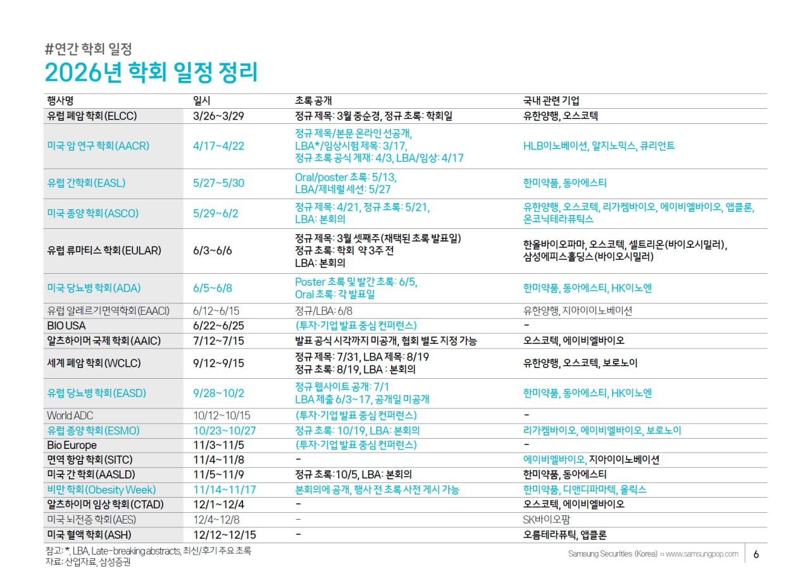
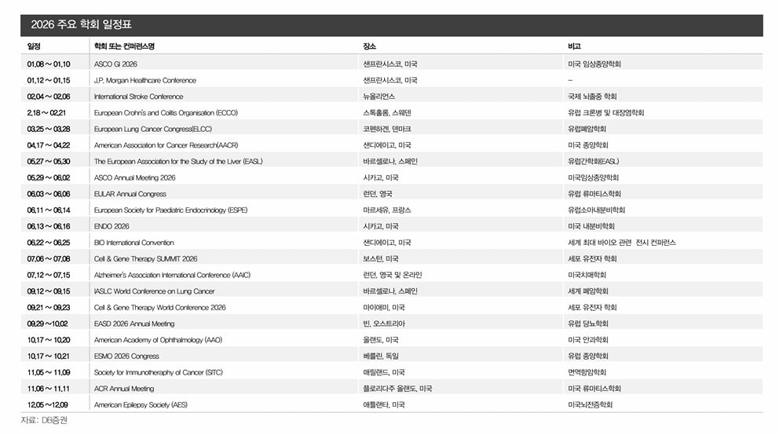
년도 | 시기 | 관련종목 및 업종 | 내용
2026년 | 6월 22일 | BIO International Convention(바이오 인터내셔널 컨벤션)
2026년 | 6월 25일 | 마이크론 실적발표
2026년 | 하반기 | 지투지바이오 GB-7001(1개월 지속형 비만약) 하반기 임상 데이터 나오지 않을까 추정
2026년 | 6월 말 | MCSI 선진국 관찰대상국 여부 발표
2026년 | 7월 초 | 삼성전자 잠정실적
2026년 | 7월 | 코오롱티슈진 TG-C(무릎 골관절염 치료제, 구 인보사) 임상 3상 발표 예정
2026년 | 7월 7일~8일 | 나토정상회의 | https://www.nato.int/en/news-and-events/articles/news/2025/08/20/turkiye-to-host-2026-nato-summit-in-ankara
2026년 | 7월 15일 | JP모건, 씨티그룹, 웰스파고, 골드만삭스 | 실적발표
2026년 | 7월 16일 | ASML, 모건스탠리 | 실적발표
2026년 | 7월 17일 | TSMC, 유나이티드헬스, 넷플릭스, 시게이트 | 실적발표
2026년 | 8월 24일 ~27일 | 원자력 에너지 컨퍼런스 및 엑스포
2026년 | 8월 30일 | 큐리언트 ClinicalTrials.gov(NCT05394103)에 따르면, Q901의 임상 1/2상 전체 연구 완료 예정일
2026년 | 9월 11일 ~9월 15일 | 유럽종양학회(ESMO 2026) 앱클론의 AC101(HLX22) 파트너사인 헨리우스(Henlius)는 2026년 1월 기준으로 위암 글로벌 임상 3상의 환자 모집을 40% 이상 완료, **9월 ESMO 시점에는 임상 3상의 초기 안전성 및 유효성 데이터(중간 결과)**를 요약하여 발표할 가능성 있음
2026년 | 10월 18일~21일 | 국제 우라늄 연료 세미나 | https://www.nei.org/conferences?utm_source=chatgpt.com#section1
2026년 | 11월 10일 | 미중 관세 마감 시한
2026년 | 12월 | 오름테라퓨틱은 ORM-6151 (BMS 기술 수출 건) 2026년 12월 미국혈액학회(ASH) 여기서 BMS가 진행한 임상 1상의 초기 데이터나 진행 현황이 공개될 가능성
2026년 | 2026년~2027년 | 애플 | 애플폴더블 출시
2026년 |  | 클래시스 | 비침습 RF 볼뉴머 국내 판매 확대, 26년 미국 중국 시장 진출
2027년 | 2026년~2027년 | OLED 소재 | 맥북 OLED 적용

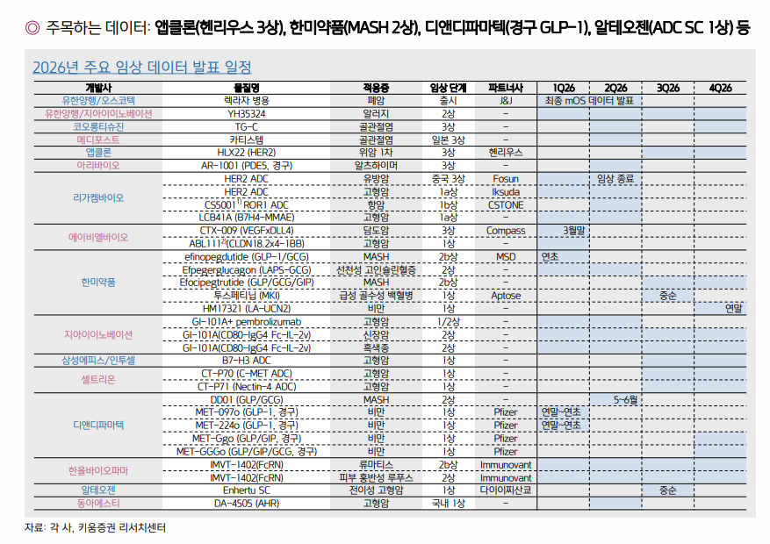

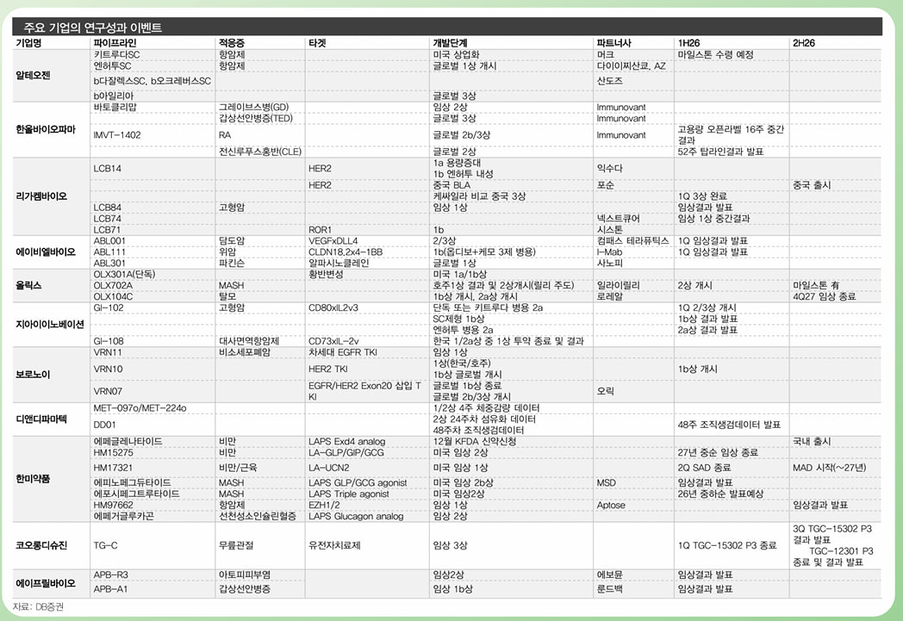

 | - 6월 5일 : ADA(미국 당뇨 학회)
 | - 6월 13일 : ENDO(미국 내분비 학회)
 | - 6월 16일 : EACR(유럽 암연구학회)
 | - 6월 22일 : BIO International Convention(바이오 인터내셔널 컨벤션)

수주잔고
수주잔고를 확인시 기업 밸류에이션도 같이 체크 필요
수주잔고 신고가 발생 기업의 업황 지속 가능성 점검
그래프 | 2 | 4 | 5 | 6 | 7 | 8 | 9 | 10 | 11 | 12 | 13 | 14 | 15 | 16 | 17 | 18 | 19 | 20 | 21 | 22 | 23 | 24 | 25 | 26
종목명 | 업종 | 단위 | 4Q20 | 1Q21 | 2Q21 | 3Q21 | 4Q21 | 1Q22 | 2Q22 | 3Q22 | 4Q22 | 1Q23 | 2Q23 | 3Q23 | 4Q23 | 1Q24 | 2Q24 | 3Q24 | 4Q24 | 1Q25 | 2Q25 | 3Q25 | 4Q25 | 1Q26
제주반도체 | 반도체 | (단위 : US$1,000) | - | - | - | - | - | - | - | - | - | 175,762 | 19,264 | 26,184 | 24,121 | 23,363 | 69,384 | 15,880 | 31,325 | 39,200 | 81,964 | 113,111 | 248,867 | 364,814
대한전선
LS
HD현대일렉트릭
LS ELECTRIC
산일전기
효성중공업

한양이엔지
테크윙
유진테크
테스
디아이
GST
케이씨텍
원익IPS
티에스이

한화엔진
STX엔진
HD현대마린엔진

RFHIC
두산에너빌리티
에스티팜

대덕전자
심텍
이수페타시스

쎄트렉아이
에이치브이엠
한화오션
삼성중공업
HD현대중공업
HD한국조선해양

수주잔고 또는 수주총액의 흐름
종목명 | 업종 | 단위 | 4Q20 | 1Q21 | 2Q21 | 3Q21 | 4Q21 | 1Q22 | 2Q22 | 3Q22 | 4Q22 | 1Q23 | 2Q23 | 3Q23 | 4Q23 | 1Q24 | 2Q24 | 3Q24 | 4Q24 | 1Q25 | 2Q25 | 3Q25 | 4Q25 | 1Q26 | 전분기 | 전년동분기
LS에코에너지 | 기계 | 백만원 | 163,998 | 183,993 | 221,581 | 190,875 | 179,785 | 174,799 | 166,845 | 178,944 | 159,096 | 141,814 | 177,448 | 191,619 | 175,861 | 213,976 | 215,502 | 210,156 | 182,672 | 194,346 | 219,550 | 164,061 | 196,201 | 225,081 | 15% | 16%
LS마린솔루션 | 기계 | 억원 | 147 | 128 | 265 | 258 | 252 | 303 | 810 | 791 | 719 | 987 | 1,190 | 1,024 | 821 | 703 | 661 | 299.8 | 5,286.0 | 6,143.0 | 6,315.0 | 6,762.0 | 8,256.0 | 7,153.0 | -13% | 16%
한국카본 | 조선 | 천USD | 404,401 | 508,691 | 436,419 | 543,396 | 686,323 | 647,245 | 854,179 | 1,167,116 | 1,281,417 | 1,235,246 | 1,303,634 | 1,631,404 | 1,558,783 | 1,459,747 | 1,351,013 | 1,257,992 | 1,213,871 | 1,293,112 | 1,189,725 | 1,238,125 | 1,141,657 | 1,204,445 | 5% | -7%
엘오티베큠 | 반도체 | 백만원 | 23,919 | 15,729 | 17,773 | 20,122 | 36,318 | 65,950 | 105,148 | 138,172 | 147,256 | 160,155 | 202,690 | 124,637 | 87,180 | 59,845 | 43,586 | 46,151 | 52,175 | 51,820 | 41,882 | 35,941 | 22,160 | 38,131 | 72% | -26%
하이비젼시스템 | IT하드웨어 | 백만원 | 28,096 | 61,183 | 91,557 | 54,519 | 17,021 | 49,039 | 72,790 | 95,611 | 63,136 | 214,165 | 248,553 | 224,737 | 185,052 | 206,393 | 203,675 | 184,294 | 147,896 | 168,044 | 141,481 | 100,002 | 126,441 | 219,664 | 74% | 31%
동성화인텍 | 화학 | 백만원 | 443,276 | 728,173 | 673,402 | 959,146 | 1,025,275 | 959,349 | 1,183,066 | 1,552,179 | 1,472,554 | 1,606,369 | 1,995,587 | 2,312,242 | 2,162,743 | 2,239,241 | 2,134,423 | 1,961,903 | 2,463,453 | 2,348,386 | 2,029,077 | 2,219,631 | 2,137,675 | 2,076,400 | -3% | -12%
디아이티 | 반도체 | 백만원 | 197,573 | 174,193 | 172,964 | 187,396 | 177,511 | 184,030 | 147,392 | 129,621 | 96,556 | 74,486 | 89,488 | 91,893 | 61,702 | 62,164 | 42,358 | 59,704 | 20,944 | 45,559 | 37,287 | 27,000 | 63,804 | 81,051 | 27% | 78%
딥노이드 | 의료 | 백만원 |  |  |  |  |  | 135 | 1,786 | 1,891 | 3,766 | 3,669 | 1,857 | 1,797 | 9,189 | 9,641 | 7,863 | 6,105 | 4,071 | 3,414 | 4,293 | 2,891 | 3,303 | 3,455 | 5% | 1%
루닛 | 의료 | 천원 |  |  |  |  | 440,735 | 256,897 | 9,210 | 7,411 | 842,446 | 450,432 | 56,784 | 120,087 | 309,108 | 75,903 | 30,473 | 70,894 | 49,048 | 870,689 | 96,424 | 1,027,482 | 490,463 | 1,027,482 | 109% | 18%
뷰노 | 의료 | 백만원 |  |  | 1,020 | 1,240 | 1,346 | 3,356 | 3,859 | 4,413 | 1,664 | 1,658 | 1,602 | 1,466 | 1,072 | 1,021 | 1,010 | 962 | 694 | 615 | 345 | 40 | 40 | 20 | -50% | -97%
테크윙 | 반도체 | 백만원 |  |  | 67,208 | 55,100 | 44,233 | 51,232 | 56,041 | 69,698 | 38,927 | 30,191 | 28,671 | 22,685 | 32,640 | 28,468 | 28,449 | 19,902 | 26,792 | 19,417 | 10,572 | 9,435 | 35,940 | 48,576 | 35% | 150%
케이엔솔 | 반도체 | 백만원 | 138,836 | 227,182 | 256,803 | 248,237 | 181,940 | 171,149 | 213,995 | 238,646 | 226,394 | 270,195 | 334,232 | 313,414 | 544,967 | 494,402 | 592,831 | 519,227 | 466,465 | 398,056 | 525,837 | 493,695 | 467,075 | 406,460 | -13% | 2%
신성이엔지 | 반도체 | 천원 | 95,736,135 | 81,969,213 | 144,328,110 | 173,550,216 | 162,541,613 | 151,552,832 | 211,417,411 | 285,568,510 | 254,044,157 | 300,681,167 | 283,656,748 | 335,634,469 | 344,893,592 | 372,638,884 | 291,157,636 | 258,957,080 | 214,907,798 | 195,802,343 | 175,251,145 | 211,358,533 | 273,109,931 | 293,457,602 | 7% | 50%
오션브릿지 | 반도체 | 억원 |  |  |  |  |  |  |  |  | 401 | 1,524 | 1,533 | 1,605 | 1,139 | 692 | 623 | 811 | 766 | 811 | 580 | 1,271 | 1,432 | 1,612 | 13% | 99%
아바코 | 디스플레이/2차전지 | 백만원 | 129,621 | 139,998 | 180,857 | 184,216 | 198,262 | 230,330 | 295,287 | 277,793 | 173,785 | 200,862 | 146,369 | 211,030 | 298,793 | 337,802 | 588,669 | 480,974 | 452,394 | 454,097 | 288,892 | 264,769 | 154,055 | 504,638 | 228% | 11%
대덕전자 | 반도체 | 억원 | 10 | 635 | 1,291 | 2,073 | 1,304 | 774 | 1,101 | 600 | 317 | 791 | 371 | 1,011 | 331 | 723 | 682 | 776 | 357 | 792 | 1,283 | 3,110 | 2,168 | 2,374 | 10% | 200%
심텍 | 반도체 | 천usd | 134,060 | 215,532 | 411,028 | 474,808 | 496,519 | 476,061 | 488,600 | 358,042 | 219,180 | 171,970 | 182,626 | 191,079 | 159,604 | 273,020 | 140,227 | 130,125 | 136,721 | 118,259 | 191,263 | 261,706 | 294,564 | 330,609 | 12% | 180%
코리아써키트 | 반도체 | 백만원 | 89,362 | 174,373 | 181,180 | 168,713 | 150,982 | 139,893 | 160,992 | 162,840 | 150,346 | 137,663 | 122,560 | 118,640 | 118,628 | 108,719 | 133,743 | 121,390 | 120,870 | 139,730 | 159,968 | 114,941 | 199,155 | 157,254 | -21% | 13%
이수페타시스 | IT가전 | 백만원 |  |  | 26,104 | 83,859 | 98,762 | 112,270 | 161,072 | 179,244 | 197,520 | 200,670 | 223,334 | 220,692 | 236,408 | 222,618 | 220,131 | 221,900 | 259,266 | 295,719 | 315,496 | 331,893 | 357,562 | 573,743 | 60% | 94%
한화엔진 | 자본재 | 억원 | 8,027 | 10,801 | 11,887 | 13,015 | 11,524 | 13,805 | 18,223 | 23,494 | 21,704 | 24,928 | 24,615 | 28,469 | 25,472 | 25,854 | 28,063 | 32,428 | 33,842 | 41,138 | 40,139 | 39,881 | 41,427 | 52,430 | 27% | 27%
STX엔진 | 자본재 | 억원 | 7,626 | 7,270 | 7,012 | 7,875 | 8,729 | 8,620 | 8,618 | 8,726 | 10,220 | 10,486 | 10,705 | 10,544 | 11,538 | 12,535 | 12,031 | 11,227 | 12,451 | 14,105 | 15,125 | 14,828 | 16,711 | 20,102 | 20% | 43%
HD현대마린엔진 | 자본재 | 백만원 |  |  |  |  |  |  |  |  |  |  |  |  |  |  |  | 664,639 | 738,986 | 832,541 | 1,045,472 | 1,000,608 | 1,088,898 | 1,339,020 | 23% | 61%
HD현대마린솔루션 | 자본재 | 백만원 |  |  |  |  |  |  |  |  |  |  |  |  |  |  | 212,169 | 208,069 | 189,745 | 166,251 | 198,690 | 245,057 | 230,592 | 224,108 | -3% | 35%
한화오션 | 조선 | 백만원 | 8,640,475 | 11,085,093 | 15,101,372 | 17,183,657 | 18,996,965 | 23,014,741 | 24,959,853 | 30,732,032 | 27,840,901 | 28,228,929 | 27,075,676 | 25,833,107 | 25,657,897 | 27,346,967 | 29,334,548 | 27,288,811 | 30,431,900 | 31,040,184 | 27,489,133 | 28,904,399 | 34,495,064 | 35,374,442 | 3% | 14%
삼성중공업 | 조선 | 억원 | 120118 | 162194 | 155,045 | 172,225 | 197,486 | 212,890 | 253,368 | 257,462 | 285,599 | 286,434 | 277,394 | 302,582 | 284,123 | 332,458 | 333,569 | 314,117 | 315,350 | 323,129 | 257,439 | 267,300 | 280,305 | 295,197 | 5% | -9%
HD현대중공업 | 조선 | 백만원 | 12,750,626 | 14,815,328 | 18,148,691 | 21,683,268 | 21,844,007 | 24,262,371 | 28,709,977 | 36,018,146 | 33,178,183 | 34,613,470 | 36,031,774 | 38,704,917 | 41,460,512 | 45,978,622 | 46,328,902 | 43,957,480 | 46,931,768 | 49,633,635 | 46,344,247 | 45,018,051 | 56,384,472 | 62,170,777 | 10% | 25%
HD한국조선해양 | 조선 | 백만원 | 22,833,518 | 26,608,301 | 32,579,461 | 37,713,031 | 37,238,274 | 44,662,037 | 52,034,015 | 62,520,436 | 56,230,639 | 63,432,266 | 64,838,499 | 66,893,223 | 67,281,286 | 77,179,596 | 78,510,928 | 77,076,074 | 83,508,459 | 84,046,817 | 81,442,477 | 79,890,507 | 82,236,880 | 89,093,027 | 8% | 6%
세아제강 | 자본재 | 백만원 |  |  |  |  |  |  | 151,765 | 121,683 | 103,030 | 74,183 | 41,973 | 101,862 | 81,120 | 59,518 | 39,297 | 28,941 | 28,312 | 22,063 | 13,697 | 11,118 | 108,537 | 99,347 | -8% | 350%
하이록코리아 | 자본재 | 백만원 |  | 31,832 | 37,599 | 34,874 | 38,051 | 43,990 | 58,980 | 45,428 | 45,256 | 42,705 | 42,156 | 38,766 | 38,491 | 41,602 | 41,014 | 48,825 | 49,743 | 51,565 | 51,119 | 43,333 | 37,707 | 56,455 | 50% | 9%
태웅 | 자본재 | 백만원 | 33,214 | 48,242 | 68,782 | 84,323 | 98,601 | 128,640 | 125,325 | 130,258 | 121,391 | 153,437 | 151,974 | 140,411 | 113,483 | 133,417 | 140,581 | 135,972 | 140,451 | 162,389 | 173,638 | 171,935 | 173,267 | 184,145 | 6% | 13%
성광벤드 | 자본재 | 천원 |  | 33,186,408 | 38,188,737 | 59,143,802 | 51,942,574 | 80,137,447 | 80,826,486 | 52,206,199 | 64,197,139 | 69,722,126 | 65,460,706 | 49,448,607 | 60,948,010 | 50,658,393 | 64,259,789 | 70,350,753 | 66,047,053 | 64,863,266 | 50,509,294 | 49,835,146 | 52,525,641 | 70,951,919 | 35% | 9%
SNT에너지 | 자본재 | 천원 |  | 244,026,263 | 306,812,756 | 317,768,215 | 331,162,274 | 309,963,199 | 332,579,493 | 337,211,731 | 411,263,853 | 416,268,699 | 359,999,722 | 399,639,393 | 350,137,817 | 475,623,190 | 625,237,699 | 651,955,161 | 819,947,484 | 924,005,604 | 786,097,793 | 626,102,886 | 508,627,227 | 362,796,490 | -29% | -61%
미코 | 자본재 | 백만원 |  |  |  |  |  |  |  |  |  |  |  |  |  |  | 414,832 | 414,832 | 414,238 | 363,824 | 462,326 | 462,326 | 698,931 | 763,419 | 9% | 110%
삼성E&A | 자본재 | 억원 |  |  |  |  |  |  |  |  |  | 142,278 | 129,500 | 130,910 | 124,905 | 126,252 | 211,199 | 193,458 | 175,339 | 197,574 | 167,556 | 132,063 | 127,915 | 137,205 | 7% | -31%
GS건설 | 건설,건축관련 | 백만원 | 33,368,292 | 34,361,379 | 35,138,319 | 35,442,901 | 38,222,243 | 39,860,942 | 41,165,225 | 48,684,703 | 40,345,213 | 42,654,266 | 42,701,085 | 41,418,717 | 40,273,464 | 40,497,886 | 39,778,045 | 39,592,211 | 42,035,964 | 63,535,670 | 62,428,378 | 64,640,382 | 70,560,718 | 72,130,619 | 2% | 14%
야스 | 디스플레이 | 백만원 | 27,324 | 21,118 | 18,049 | 14,115 | 34,587 | 33,203 | 26,180 | 30,733 | 24,701 | 22,301 | 14,567 | 16,022 | 8,079 | 6,849 | 6,571 | 4,187 | 3,863 | 3,490 | 9,046 | 5,130 | - | - | #VALUE! | #VALUE!
에스에프에이 | 기계 | 백만원 | 639,254 | 607,622 | 666,697 | 681,248 | 668,573 | 744,872 | 914,215 | 1,071,482 | 964,623 | 1,325,754 | 1,269,460 | 1,468,772 | 1,320,587 | 1,288,393 | 1,148,381 | 1,089,550 | 991,679 | 973,166 | 843,611 | 766,542 | 911,850 | 965,416 | 6% | -1%
한국항공우주 | 상사,자본재 | 억원 | 183,674 | 160,705 | 170,044 | 176,898 | 186,561 | 182,630 | 177,751 | 206,637 | 245,961 | 254,123 | 250,199 | 203,732 | 217,759 | 212,718 | 232,591 | 224,080 | 246,994 | 242,569 | 266,733 | 262,673 | 273,437 | 265,532 | -3% | 9%
LIG디펜스앤에어로스페이스 | 상사,자본재 | 억원 | 73,033 | 70,373 | 69,084 | 67,566 | 83,073 | 79,212 | 81,119 | 79,556 | 122,651 | 118,216 | 122,132 | 120,641 | 195,934 | 192,876 | 190,053 | 183,904 | 200,531 | 228,851 | 234,665 | 234,300 | 262,526 | 253,291 | -4% | 11%
한화에어로스페이스 | 상사,자본재 | 백만원 | 32,905,485 | 32,305,979 | 31,869,580 | 31,897,729 | 35,656,587 | 38,570,234 | 38,394,620 | 41,464,590 | 52,658,627 | 52,390,289 | 52,372,867 | 53,327,634 | 64,288,938 | 66,123,433 | 67,730,712 | 68,218,801 | 103,415,434 | 104,081,142 | 101,651,753 | 103,120,796 | 116,800,729 | 118,127,410 | 1% | 13%
한화시스템 | 상사,자본재 | 백만원 | 4,364,292 | 4,095,766 | 4,001,464 | 4,008,392 | 5,822,934 | 5,917,168 | 5,838,924 | 5,650,390 | 5,986,948 | 5,939,610 | 5,806,708 | 5,977,573 | 7,290,782 | 7,049,779 | 6,967,870 | 7,923,594 | 10,557,886 | 10,498,985 | 10,362,144 | 11,175,820 | 12,216,300 | 12,196,397 | 0% | 16%
현대로템 | 기계 | 억원 |  |  |  |  |  |  | 95,229 | 144,653 | 130,890 | 143,139 | 166,043 | 181,694 | 175,003 | 185,887 | 189,915 | 189,933 | 187,578 | 211,187 | 216,368 | 296,088 | 297,735 | 298,181 | 0% | 41%
에스티아이 | 반도체 | 천원 | 40,910,018 | 73,819,134 | 60,868,899 | 192,714,407 | 169,297,775 | 219,638,563 | 216,120,800 | 239,876,631 | 194,013,626 | 89,643,678 | 148,404,034 | 106,459,914 | 60,755,874 | 153,900,454 | 128,939,783 | 132,351,507 | 168,988,142 | 111,894,460 | 126,618,744 | 48,838,462 | 61,414,528 | 85,765,070 | 40% | -23%
원익피앤이 | IT가전 | 억원 | 1,270 | 1,197 | 1,494 | 2,223 | 2,163 | 3,472 | 4,128 | 4,547 | 4,333 | 5,041 | 6,580 | 7,740 | 6,008 | 6,025 | 6,224 | 6,125 | 5,470 | 4,127 | 3,339 | 3,047 | 2,609 | 2,639 | 1% | -36%
퓨런티어 | 소프트웨어 | 백만원 |  |  |  |  | 5,668 | 4,840 | 2,387 | 8,461 | 13,609 | 19,609 | 13,529 | 8,416 | 14,102 | 8,966 | 4,614 | 3,665 | 5,995 | 5,990 | 5,992 | 6,155 | 7,872 | 7,866 | 0% | 31%
KG케미칼 | 화학 | 백만원 |  |  | 52,270 | 17,489 | 23,729 | 86,559 | 26,069 | 22,161 | 96,160 | 103,143 | 79,376 | 53,957 | 46,678 | 49,373 | 61,937 | 42,830 | 42,175 | 18,885 | 21,263 | 17,958 | 14,009 | 44,813 | 220% | 137%
현대엘리베이터 | 기계 | 백만원 | 1405095 | 1456880 | 1550699 | 1521275 | 1,550,497 | 1,477,767 | 1,914,764 | 2,093,443 | 1,834,607 | 1,929,902 | 2,426,100 | 2,035,403 | 1,949,105 | 2,188,665 | 2,259,829 | 2,056,010 | 1,868,214 | 1,882,197 | 2,096,503 | 2,058,310 | 2,090,815 | 2,240,777 | 7% | 19%
DL이앤씨 | 건설,건축관련 | 백만원 |  | 15,327,106 | 14,633,658 | 13,311,580 | 17,829,774 | 17,186,267 | 17,888,964 | 19,456,827 | 18,626,163 | 20,899,425 | 19,711,485 | 22,461,578 | 21,491,514 | 21,748,252 | 21,553,212 | 21,322,311 | 21,872,078 | 21,652,989 | 20,621,363 | 20,570,366 | 22,561,130 | 22,225,195 | -1% | 3%
인텍플러스 | 반도체 | 백만원 | 22,808 | 44,375 | 44,133 | 50,566 | 52,617 | 60,598 | 67,320 | 72,355 | 53,259 | 51,435 | 79,718 | 77,177 | 87,839 | 75,667 | 81,032 | 81,588 | 74,383 | 71,700 | 70,421 | 81,504 | 50,751 | 60,964 | 20% | -15%
대양전기공업 | 자본재 | 백만원 | 158,792 | 163,779 | 172,878 | 139,913 | 125,845 | 144,660 | 161,262 | 170,703 | 183,926 | 221,237 | 240,595 | 242,606 | 252,904 | 251,045 | 256,307 | 269,650 | 280,181 | 293,773 | 281,022 | 295,821 | 298,775 | 328,513 | 10% | 12%
RFHIC | IT하드웨어 | 천원 | 40,519,797 | 36,375,280 | 36,353,087 | 49,644,164 | 43,023,215 | 51,737,935 | 46,672,905 | 49,171,221 | 35,626,729 | 33,950,771 | 41,836,896 | 39,138,040 | 33,557,927 | 36,706,921 | 66,197,388 | 59,416,609 | 52,123,170 | 76,474,122 | 148,208,547 | 137,646,177 | 107,468,178 | 188,133,655 | 75% | 146%
비에이치아이 | 자본재 | 백만원 | 415,073 | 435,104 | 487,534 | 659,021 | 703,863 | 677,667 | 673,873 | 709,003 | 635,412 | 802,233 | 750,504 | 743,178 | 687,257 | 920,291 | 830,917 | 1,104,404 | 1,396,167 | 1,862,298 | 2,333,694 | 2,200,920 | 2,387,516 | 2,400,044 | 1% | 29%
하츠 | 화장품,의류,완구 | 백만원 | 106,625 | 97,687 | 103,868 | 111,646 | 111,527 | 126,090 | 133,149 | 139,543 | 135,373 | 136,558 | 148,764 | 146,413 | 143,994 | 145,837 | 140,361 | 124,217 | 124,969 | 117,663 | 123,953 | 114,102 | 121,616 | 124,604 | 2% | 6%
두산에너빌리티 | 기계 | 억원 | 142,934 | 144,077 | 125,797 | 128,203 | 158,395 | 151,723 | 162,557 | 148,857 | 144,033 | 174,110 | 184,911 | 178,985 | 182,381 | 174,642 | 170,459 | 164,906 | 197,950 | 193,515 | 190,183 | 194,426 | 255,025 | 272,409 | 7% | 41%
케이씨씨글라스 | 건설,건축관련 | 백만원 | 41,097 | 39,209 | 38,992 | 48,794 | 48,536 | 76,947 | 96,987 | 101,509 | 109,370 | 119,699 | 128,204 | 122,944 | 136,805 | 127,373 | 96,723 | 79,466 | 93,562 | 49,344 | 75,007 | 87,069 | 100,686 | 110,139 | 9% | 123%
삼성바이오로직스 | 건강관리 | 백만불 | 3,946 | 4,544 | 4,356 | 4,164 | 4,350 | 4,329 | 4,241 | 4,423 | 5,008 | 5,109 | 5,367 | 6,134 | 5,932 | 5,998 | 6,142 | 6,738 | 8,271 | 9,217 | 9,613 | 10,256 | 10,704 | 10,272 | -4% | 11%
바이넥스 | 건강관리 | 천원 | 33,681,779 | 47,837,542 | 54,714,373 | 63,243,454 | 61,948,397 | 80,571,927 | 78,474,365 | 82,888,073 | 66,724,089 | 46,077,291 | 40,069,283 | 28,334,880 | 28,394,031 | 31,242,976 | 36,236,938 | 58,044,735 | 64,322,685 | 56,600,765 | 80,255,578 | 68,684,741 | 66,601,054 | 54,212,255 | -19% | -4%
에스티팜 | 건강관리 | 천 USD | 188,198 | 197,400 | 166,478 | 139,935 | 128,078 | 213,575 | 184,712 | 147,992 | 150,884 | 232,574 | 171,941 | 163,291 | 142,129 | 142,129 | 144,305 | 205,983 | 212,587 | 229,059 | 255,542 | 224,306 | 192,994 | 299,658 | 55% | 31%
벽산 | 건설,건축관련 | 백만원 | 110,139 | 104,268 | 109,024 | 114,688 | 114,077 | 132,162 | 136,483 | 140,785 | 135,631 | 136,818 | 148,769 | 146,413 | 143,994 | 145,837 | 140,361 | 124,217 | 1,249,689 | 117,663 | 123,953 | 114,102 | 121,616 | 124,604 | 2% | 6%
태광 | 자본재 | 천원 |  | 36,008,791 | 48,077,259 | 60,229,641 | 62,752,573 | 62,983,164 | 80,460,572 | 79,801,623 | 67,601,869 | 83,686,756 | 82,021,026 | 68,496,361 | 67,404,954 | 73,093,498 | 76,882,349 | 74,007,830 | 78,786,932 | 73,257,149 | 75,291,842 | 84,988,181 | 77,807,788 | 66,473,712 | -15% | -9%
자이에스앤디 | 건설,건축관련 | 백만원 | 1,514,652 | 1,580,966 | 1,775,010 | 1,893,947 | 2,144,176 | 2,348,725 | 2,456,423 | 2,421,071 | 2,315,232 | 2,183,681 | 2,176,774 | 2,110,708 | 2,015,155 | 1,959,428 | 2,163,936 | 2,138,083 | 2,096,342 | 2,081,168 | 2,140,387 | 2,847,507 | 3,046,867 | 3,111,951 | 2% | 50%
힘스 | 디스플레이 | 백만원 | 15776 | 36836 | 24652 | 5771 | 13,892 | 14,819 | 14,242 | 13,984 | 27,962 | 31,113 | 61,676 | 49,475 | 51,429 | 31,208 | 28,189 | 12,761 | 25,588 | 47,854 | 36,147 | 32,055 | 40,120 | 43,227 | 8% | -10%
제우스 | 반도체 | 백만원 | 216,834 | 267,161 | 274,479 | 338,847 | 442,846 | 473,098 | 507,199 | 495,507 | 456,001 | 426,000 | 401,525 | 420,249 | 451,210 | 438,330 | 407,204 | 374,556 | 311,598 | 298,660 | 247,066 | 217,072 | 235,780 | 343,476 | 46% | 15%
지엔씨에너지 | 자본재 | 억원 |  |  | 797 | 834 | 1,240 | 1,575 | 1,658 | 1,536 | 1,610 | 1,970 | 1,979 | 2,061 | 2,458 | 2,486 | 2,442 | 2,320 | 2,591 | 2,814 | 2,904 | 3,877 | 3,996 | 3,967 | -1% | 41%
피엔티 | IT가전 | 백만원 | 418,489 | 500,390 | 604,485 | 827,609 | 904,335 | 1,216,678 | 1,335,301 | 1,299,800 | 1,430,190 | 1,756,763 | 1,742,869 | 1,822,028 | 1,830,799 | 1,892,710 | 2,049,785 | 1,894,740 | 1,734,621 | 1,676,215 | 1,595,232 | 1,590,283 | 1,426,584 | 1,405,926 | -1% | -16%
톱텍 | IT가전 | 백만원 | 44,197 | 51,324 | 111,734 | 111,058 | 122,071 | 228,621 | 197,334 | 256,853 | 157,557 | 432,604 | 644,774 | 726,997 | 432,988 | 300,211 | 280,913 | 227,753 | 185,187 | 236,474 | 234,729 | 222,548 | 200,532 | 152,758 | -24% | -35%
코윈테크 | IT가전 | 백만원 | 30,490 | 22,738 | 49,139 | 80,831 | 116,176 | 80,002 | 186,689 | 187,428 | 249,302 | 348,285 | 348,555 | 395,528 | 410,215 | 387,003 | 347,996 | 262,705 | 276,601 | 286,189 | 250,320 | 256,779 | 243,857 | 296,373 | 22% | 4%
씨아이에스 | IT가전 | 원 | 242,234,018,730 | 254,953,057,519 | 272,186,776,199 | 317,069,743,029 | 325,752,544,311 | 305,497,618,789 | 484,623,142,004 | 467,712,254,483 | 580,872,865,108 | 768,110,913,504 | 780,624,412,450 | 816,993,388,433 | 899,379,311,763 | 879,582,723,536 | 861,484,499,816 | 593,498,709,419 | 578,727,566,074 | 499,803,876,277 | 370,372,106,841 | 315,539,623,461 | 258,638,252,519 | 314,657,269,846 | 22% | -37%
필옵틱스 | IT하드웨어 | 백만원 | 144,532 | 130,797 | 130,797 | 169,650 | 182,014 | 151,691 | 145,305 | 140,141 | 165,741 | 144,436 | 171,607 | 317,805 | 366,890 | 437,179 | 335,078 | 288,534 | 154,135 | 121,225 | 91,999 | 101,438 | 105,938 | 111,039 | 5% | -8%
유비쿼스 | IT하드웨어 | 백만원 | 176,224 | 162,577 | 143,319 | 130,130 | 116,232 | 116,368 | 100,939 | 97,233 | 82,486 | 67,466 | 47,093 | 283 | 177,847 | 171,554 | 167,430 | 161,375 | 147,635 | 141,886 | 136,578 | 124,743 | 112,050 | 103,021 | -8% | -27%
금강공업 | 건설,건축관련 | 백만원 | 37,200 | 34,872 | 48,662 | 57,593 | 67,554 | 58,991 | 60,927 | 58,371 | 73,727 | 83,220 | 85,984 | 71,527 | 53,634 | 44,046 | 43,662 | 33,950 | 33,017 | 25,605 | 31,442 | 28,487 | 30,807 | 37,342 | 21% | 46%
서희건설 | 건설,건축관련 | 백만원 | 3,078,972 | 3,142,040 | 3,031,206 | 3,373,010 | 3,270,362 | 3,027,733 | 2,708,234 | 2,587,722 | 2,244,087 | 2,503,767 | 2,572,548 | 2,313,590 | 2,009,254 | 2,228,131 | 2,109,122 | 1,931,660 | 1,922,828 | 1,778,861 | 1,650,307 | 1,449,527 | 1,250,255 | 1,699,001 | 36% | -4%
sk오션플랜트 | 기계 | 백만원 | 556,005 | 488,498 | 797,041 | 966,654 | 1,128,642 | 1,085,234 | 996,778 | 1,502,891 | 2,058,314 | 1,884,701 | 1,652,786 | 1,453,721 | 1,284,572 | 1,183,523 | 1,502,004 | 1,310,665 | 1,196,760 | 928,139 | 1,078,863 | 1,314,664 | 1,234,153 | 1,222,454 | -1% | 32%
AP시스템 | 디스플레이 | 백만원 | 259154 | 300002 | 228,076 | 208,899 | 193,665 | 219,029 | 221,522 | 200,343 | 155,559 | 183,571 | 205,760 | 207,173 | 165,053 | 211,401 | 190,627 | 175,169 | 140,816 | 91,781 | 131,161 | 211,308 | 228,659 | 186,441 | -18% | 103%
HB솔루션 | 디스플레이 | 백만원 | 6,135 | 4,492 | 38,733 | 40,160 | 84,390 | 104,739 | 48,868 | 44,338 | 49,631 | 74,636 | 94,769 | 85,850 | 67,287 | 87,927 | 44,871 | 64,852 | 54,824 | 40,929 | 13,965 | 19,717 | 16,793 | 18,319 | 9% | -55%
HB테크놀러지 | 디스플레이 | 천원 | 57,081,763 | 37,881,558 | 25,655,543 | 55,413,947 | 53,871,249 | 45,524,750 | 31,947,644 | 96,299,997 | 57,395,977 | 51,971,603 | 90,244,014 | 111,942,288 | 92,506,069 | 92,602,215 | 76,458,331 | 65,819,050 | 88,651,626 | 6,978,500 | 5,059,300 | 6,498,400 | 4,117,900 | 3,987,600 | -3% | -43%
삼화전기 | SSD | 백만원 |  |  |  |  |  |  |  |  |  | 123,823 | 79,885 | 82,866 | 109,279 | 125,201 | 109,115 | 72,072 | 40,858 | 44,323 | 31,353 | 32,579 | 35,726 | 31,545 | -12% | -29%
한양이엔지 | 건설,건축관련 | 백만원 | 205,055 | 206,367 | 250,925 | 332,699 | 286,638 | 473,230 | 486,120 | 426,695 | 369,180 | 418,730 | 486,487 | 482,009 | 490,699 | 559,998 | 472,825 | 496,005 | 507,446 | 505,583 | 483,798 | 676,368 | 595,745 | 684,444 | 15% | 35%
라온로보틱스 | 반도체 | 백만원 | 8157 |  | 12834 | 30018 | 34,971 | 40,155 | 41,127 | 35,272 | 21,145 | 21,644 | 16,922 | 15,464 | 15,801 | 15,636 | 16,868 | 23,497 | 17,694 | 18,151 | 14,453 | 16,402 | 14,815 | 29,322 | 98% | 62%
파크시스템스 | IT하드웨어 | 백만원 | 14,221 | 26,777 | 33,185 | 33,553 | 20,946 | 63,089 | 83,474 | 71,260 | 43,673 | 73,515 | 69,650 | 66,177 | 43,673 | 85,271 | 82,984 | 75,357 | 61,225 | 89,298 | 69,260 | 64,532 | 63,633 | 87,133 | 37% | -2%
씨에스윈드 | 기계 | 백만USD | 450 | 605 | 593 | 617 | 414 | 595 | 779 | 649 | 565 | 736 | 646 | 1,028 | 1,914 | 1,821 | 1,631 | 1,417 | 1,354 | 950 | 1,013 | 909 | 1,178 | 1,050 | -11% | 11%
제주반도체 | 반도체 | (단위 : US$1,000) |  |  |  |  |  |  |  |  |  | 175,762 | 19,264 | 26,184 | 24,121 | 23,363 | 69,384 | 15,880 | 31,325 | 39,200 | 81,964 | 113,111 | 248,867 | 364,814 | 47% | 831%
DB하이텍 | 반도체 | K$ | 53473 | 58804 | 63,259 | 82,084 | 90,207 | 108,120 | 122,321 | 105,229 | 78,653 | 86,826 | 56,056 | 79,958 | 70,858 | 63,264 | 59,902 | 62,731 | 53,639 | 102,432 | 기재하지 않음 | 기재하지 않음 | 기재하지 않음 | 기재하지 않음 | #VALUE! | #VALUE!
티씨케이 | 반도체 | 억원 | 546 | 592 | 572 | 710 | 912 | 1,200 | 1,165 | 969 | 951 | 758 | 677 | 846 | 718 | 821 | 853 | 874 | 824 | 717 | 687 | 684 | 905 | 974 | 8% | 36%
주성엔지니어링 | 반도체 | 백만원 | 113,100 | 129,777 | 182,394 | 246,043 | 258,604 | 306,038 | 282,263 | 233,363 | 303,583 | 258,243 | 246,814 | 253,883 | 288,728 | 252,007 | 219,644 | 216,598 | 231,119 | 149,604 | 117,903 | 110,427 | 97,784 | 74,658 | -24% | -50%
유진테크 | 반도체 | 천원 | 47,957,225 | 16,544,313 | 81,298,245 | 49,368,061 | 110,708,492 | 74,351,187 | 139,147,420 | 177,294,955 | 155,857,623 | 126,064,476 | 86,960,833 | 79,140,425 | 73,007,174 | 48,505,140 | 72,565,536 | 89,751,712 | 84,406,992 | 85,328,557 | 68,832,516 | 76,873,118 | 95,645,534 | 126,637,633 | 32% | 48%
아이에스동서 | 건설,건축관련 | 백만원 | 2,630,653 | 2,701,322 | 2,625,409 | 2,803,633 | 2,775,606 | 2,537,005 | 2,413,183 | 1,984,982 | 2,117,618 | 1,947,956 | 1,811,098 | 1,658,759 | 1,459,693 | 1,295,834 | 1,278,313 | 1,310,070 | 1,297,772 | 1,436,182 | 1,519,435 | 1,561,525 | 1,851,819 | 1,952,635 | 5% | 36%
현대리바트 | 건설,건축관련 | 백만원 | 49,730 | 74,073 | 81,244 | 89,115 | 80,348 | 90,975 | 110,144 | 86,193 | 103,317 | 110,371 | 189,812 | 163,291 | 203,791 | 219,029 | 151,988 | 101,483 | 155,799 | 116,090 | 107,183 | 90,260 | 97,713 | 128,148 | 31% | 10%
테스 | 반도체 | 백만원 | 40,462 | 86,995 | 26,569 | 15,104 | 55,769 | 60,957 | 71,937 | 52,875 | 34,193 | 35,602 | 5,481 | 11,459 | 9,237 | 22,237 | 46,000 | 48,835 | 24,383 | 55,167 | 56,313 | 78,264 | 41,221 | 145,538 | 253% | 164%
백산 | 화장품,의류,완구 | 백만원 | 26,661 | 25,054 | 21,098 | 21,782 | 35,005 | 31,808 | 31,264 | 21,229 | 26,161 | 18,031 | 20,243 | 27,337 | 34,023 | 27,965 | 29,352 | 29,990 | 36,000 | 31,117 | 30,942 | 29,278 | 37,057 | 31,297 | -16% | 1%
넥스틴 | 반도체 | 백만원 | 10,034 | 8,208 | 14,032 | 17,332 | 27,516 | 51,950 | 71,813 | 48,472 | 60,483 | 66,540 | 34,214 | 30,614 | 58,755 | 22,474 | 25,435 | 27,272 | 11,670 | - | 11,855 | 15,214 | 7,736 | 25,748 | 233% | #DIV/0!
디아이 | 반도체 | 백만원 |  |  |  |  | 65,821 | 60,298 | 57,980 | 58,899 | 58,612 | 67,626 | 70,114 | 55,527 | 66,981 | 59,490 | 63,390 | 61,234 | 148,764 | 174,406 | 138,140 | 72,366 | 57,754 | 230,255 | 299% | 32%
아이씨디 | 디스플레이 | 백만원 |  |  | 49,775 | 35,297 | 103,497 | 105,761 | 59,404 | 37,733 | 47,324 | 51,138 | 114,855 | 98,429 | 92,966 | 171,784 | 161,629 | 130,828 | 158,701 | 149,315 | 81,012 | 105,103 | 168,477 | 179,625 | 7% | 20%
선익시스템 | 디스플레이 | 백만원 | 27,272 | 27,675 | 34,271 | 23,905 | 33,724 | 51,051 | 55,620 | 62,771 | 45,238 | 33,652 | 84,632 | 79,128 | 70,945 | 100,045 | 73,821 | 86,930 | 528,042 | 532,929 | 372,838 | 307,259 | 95,980 | 582,273 | 507% | 9%
비아트론 | 디스플레이 | 백만원 | 78511 | 88065 | 57,599 | 46366 | 38,078 | 64,256 | 60,229 | 38,159 | 26,006 | 36,472 | 25,240 | 47,191 | 45,868 | 47,676 | 45,880 | 17,445 | 58,063 | 34,070 | 17,613 | 26,533 | 28,555 | 26,560 | -7% | -22%
유니셈 | 반도체 | 천원 | 32,068,069 | 49,247,261 | 33,577,333 | 22,388,369 | 25,065,141 | 58,317,743 | 60,391,142 | 43,137,354 | 38,481,438 | 3,819,500 | 35,797,590 | 32,779,902 | 36,550,821 | 29,496,749 | 25,267,358 | 22,714,697 | 28,369,869 | 52,040,427 | 29,467,045 | 34,349,946 | 34,076,964 | 49,197,990 | 44% | -5%
GST | 반도체 | 억원 |  |  | 378 | 602 | 284 | 716 | 1,034 | 647 | 502 | 509 | 452 | 667 | 315 | 578 | 523 | 633 | 491 | 619 | 458 | 750 | 712 | 1,163 | 63% | 88%
케이씨텍 | 반도체 | 천원 | 66,618,938 | 50,885,609 | 38,194,281 | 32,389,456 | 56,995,039 | 39,970,815 | 54,513,505 | 32,834,604 | 40,751,987 | 31,874,306 | 86,914,703 | 66,775,851 | 40,751,987 | 39,052,071 | 40,755,952 | 42,728,355 | 18,268,106 | 18,554,080 | 23,867,621 | 21,547,933 | 37,531,873 | 86,466,157 | 130% | 366%
원익IPS | 반도체 | 백만원 | 120,973 | 248,528 | 139,641 | 166,595 | 250,088 | 219,436 | 308,445 | 166,523 | 148,104 | 122,506 | 185,735 | 289,850 | 245,333 | 231,645 | 160,431 | 105,167 | 287,864 | 260,680 | 197,749 | 209,252 | 298,229 | 400,388 | 34% | 54%
티에스이 | 반도체 | 백만원 | 22,646 | 33,832 | 21,173 | 25,919 | 33,878 | 28,276 | 26,867 | 19,954 | 14,114 | 12,669 | 34,134 | 35,457 | 31,246 | 13,641 | 35,423 | 56,839 | 41,915 | 36,018 | 41,024 | 52,234 | 74,099 | 95,625 | 29% | 165%
에치에프알 | IT하드웨어 | 백만원 | 15,262 | 89,931 | 83,929 | 74,705 | 211,400 | 193,340 | 182,015 | 79,055 | 60,691 | 48,075 | 51,931 | 64,993 | 13,405 | 19,350 | 9,116 | 7,066 | 10,130 | 19,577 | 20,613 | 24,440 | 2,469 | 1,571 | -36% | -92%
삼목에스폼 | 건설,건축관련 | 백만원 | 47,986 | 57,262 | 74,039 | 86,382 | 87,224 | 188,065 | 207,702 | 216,764 | 215,054 | 215,519 | 222,975 | 199,564 | 145,890 | 88,130 | 51,211 | 10,630 | 9,464 | 91,193 | 62,045 | 64,974 | 54,082 | 52,340 | -3% | -43%
쎄트렉아이 | 산업재 | 억원 | 2,019 | 1,865 | 1,844 | 1,700 | 1,702 | 1,612 | 1,673 | 1,590 | 2,558 | 2,496 | 2,205 | 1,981 | 3,538 | 3,377 | 3,936 | 5,417 | 5,110 | 4,755 | 4,462 | 4,088 | 3,458 | 5,690 | 65% | 20%
AP위성 | 산업재 | 천원 | 54,555,351 | 49,354,527 | 44,704,876 | 41,115,928 | 42,981,549 | 37,658,229 | 28,281,019 | 29,842,022 | 32,811,714 | 31,528,141 | 36,026,125 | 36,481,597 | 50,096,020 | 54,705,111 | 53,090,488 | 49,607,096 | 36,549,611,692 | 36,234,566,812 | 28,214,042,018 | 25,271,360,583 | 24,927,573,793 | 24,288,135,783 | -3% | -33%
인텔리안테크 | 산업재 | 백만원 |  |  |  |  | 20,829 | 20,307 | 19,445 | 18,180 | 18,180 | 15,866 | 14,128 | 12,131 | 9,708 | 9,395 | 4,438 | 2,333 |  |  | 40,379 | 40,528 | 77,422 | 77,064 | 0% | #DIV/0!
에이치브이엠 | 산업재 | 백만원 |  |  |  |  |  |  |  |  |  |  |  |  |  |  | 21,979 | 24,738 | 23,450 | 19,830 | 31,960 | 35,395 | 31,102 | 48,593 | 56% | 145%
이노스페이스 | 산업재 | USD 1000 |  |  |  |  |  |  |  |  |  |  |  |  | 12,510 | 12,608 | 14,149 | 14,932 | 16,204 | 14,389 | 8,342 | 7,374 | 9,065 | 8,148 | -10% | -43%
SK이터닉스 | 산업재 | 백만원 |  |  |  |  |  |  |  |  |  |  |  |  |  | 506,429 | 504,048 | 727,912 | 598,423 | 587,955 | 561,909 | 638,702 | 457,876 | 455,070 | -1% | -23%
비츠로셀 | 산업재 | 백만원 | 8,518 | 5,678 | 2,266 | 11,990 | 6,845 | 8,471 | 2,609 | 15,596 | 10,047 | 260,098 | 246,210 | 251,717 | 150,530 | 125,275 | 110,193 | 94,241 | 71,569 | 51,888 | 38,310 | 24,351 | 기재하지 않음 | 기재하지 않음 | #VALUE! | #VALUE!
한전KPS | 산업재 | 백만원 |  |  | 100,633 | 93,158 | 88,860 | 1,449,107 | 1,478,785 | 1,443,803 | 1,428,122 | 1,277,769 | 1,225,564 | 1,225,534 | 1,203,025 | 1,171,478 | 1,110,516 | 1,224,099 | 1,100,108 | 1,205,285 | 1,176,251 | 1,530,482 | 1,504,564 | 1,484,941 | -1% | 23%
슈어소프트테크 | 소프트웨어 | 백만원 |  |  |  |  |  |  |  |  |  |  | 24,340 | 21,485 | 38,530 | 44,922 | 49,985 | 40,921 | 30,677 | 55,681 | 57,171 | 51,854 | 46,500 | 59,900 | 29% | 8%
현대오토에버 | 소프트웨어 | 억원 | 3,810 | 5,398 | 7,904 | 6,850 | 6,741 | 8,805 | 7,928 | 8,316 | 6,546 | 6,935 | 6,232 | 6,444 | 5,950 | 8,031 | 8,660 | 10,167 | 2,888 | 10,743 | 14,200 | 10,072 | 10,775 | 11,200 | 4% | 4%
엠로 | 소프트웨어 | 천원 |  |  |  | 23,808,957 | 42,124,000 | 40,993,570 | 43,093,437 | 43,948,952 | 46,056,734 | 47,399,000 | 47,002,450 | 50,281,649 | 52,176,575 | 70,046,304 | 94,662,027 | 96,025,079 | 104,998,655 | 103,998,511 | 101,006,655 | 91,012,224 | 79,325,281 | 79,103,451 | 0% | -24%
원준 | IT가전 | 억원 |  |  |  | 949 | 1,500 | 1,107 | 1,549 | 1,257 | 997 | 997 | 1,289 | 1,165 | 2,175 | 2,460 | 1,982 | 1,786 | 1,472 | 530 | 488 | 476 | 482 | 485 | 1% | -8%
윤성에프앤씨 | IT가전 | 백만원 |  |  |  |  |  |  |  | 1,256,403 | 187,193 | 336,433 | 308,570 | 364,953 | 187,193 | 252,626 | 300,161 | 286,681 | 238,188 | 228,592 | 194,682 | 189,016 | 218,676 | 209,671 | -4% | -8%
가온전선 | 기계 | 백만원 | 78125 | 32061 | 73684 | 141988 | 144455 | 61,171 | 123,377 | 184,631 | 275,318 | 95,678 | 175,488 | 240,506 | 324,357 | 94,287 | 176,557 | 190,989 | 247,984 | 71,280 | 168,310 | 153,171 | 209,499 | 265,349 | 27% | 272%
대한전선 | 기계 | 백만원 | 945,508 | 917,158 | 1,054,018 | 1,097,962 | 1,065,519 | 1,293,467 | 1,256,403 | 1,351,287 | 1,509,977 | 1,548,235 | 1,548,659 | 1,628,819 | 1,735,891 | 1,938,759 | 2,005,454 | 2,325,785 | 2,818,062 | 2,847,019 | 2,890,728 | 3,417,511 | 3,663,260 | 3,827,305 | 4% | 34%
LS | 기계 | 억원 | 36488 | 35319 | 39741 | 42357 | 43757 | 54,757 | 53,354 | 54,875 | 47,010 | 61,962 | 66,150 | 70,491 | 86,932 | 93,954 | 97,282 | 99,157 | 111,512 | 110,729 | 117,474 | 123,530 | 149,834 | 167,390 | 12% | 51%
HD현대일렉트릭 | 기계 | 백만원 | 1,580,843 | 1,687,384 | 1,735,803 | 1,929,099 | 2,420,409 | 2,478,000 | 2,967,700 | 3,601,000 | 3,526,900 | 3,965,000 | 4,839,900 | 5,157,100 | 5,377,500 | 6,497,280 | 7,090,200 | 7,180,670 | 7,646,580 | 8,493,900 | 8,711,500 | 9,566,710 | 9,423,400 | 11,437,600 | 21% | 35%
LS ELECTRIC | 기계 | 억원 | 9323 | 9336 | 11201 | 11195 | 11534 | 15,383 | 17,185 | 18,827 | 20,690 | 23,798 | 24,260 | 23,537 | 23,261 | 25,866 | 27,622 | 29,041 | 34,477 | 38,894 | 38,557 | 40,679 | 50,154 | 56,425 | 13% | 45%
일진전기 | 기계 | 천USD | 449,200 | 509,152 | 506,670 | 574,946 | 531,741 | 539,873 | 674,837 | 615,460 | 613,208 | 649,196 | 822,320 | 963,586 | 1,297,775 | 1,569,945 | 1,645,310 | 1,767,894 | 1,671,889 | 1,810,470 | 1,892,594 | 1,807,060 | 1,624,785 | 1,761,584 | 8% | -3%
산일전기 | 자본재 | 백만원 |  |  |  |  |  |  |  |  |  |  |  |  |  |  | 252,398 | 341,314 | 389,190 | 459,702 | 419,477 | 414,275 | 448,807 | 477,440 | 6% | 4%
제룡전기 | 자본재 | 백만원 | 33,254 | 40,470 | 38,865 | 37,303 | 38,216 | 85,810 | 135,653 | 176,182 | 232,397 | 293,399 | 254,991 | 330,698 | 257,225 | 305,567 | 292,992 | 232,679 | 255,603 | 219,456 | 167,438 | 143,828 | 150,076 | 153,251 | 2% | -30%
효성중공업 |  | 백만원 |  |  |  |  |  |  |  |  |  |  |  |  |  |  |  |  |  | 12,425,286 | 13,344,998 | 13,853,724 | 15,340,242 | 20,196,435 | 32% | 63%

주요수주잔고
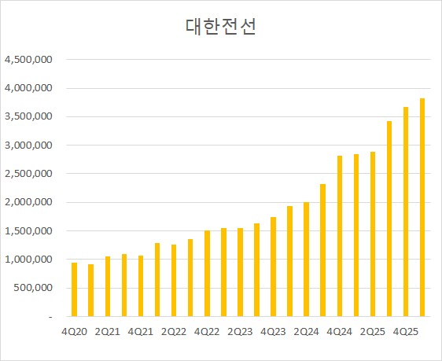
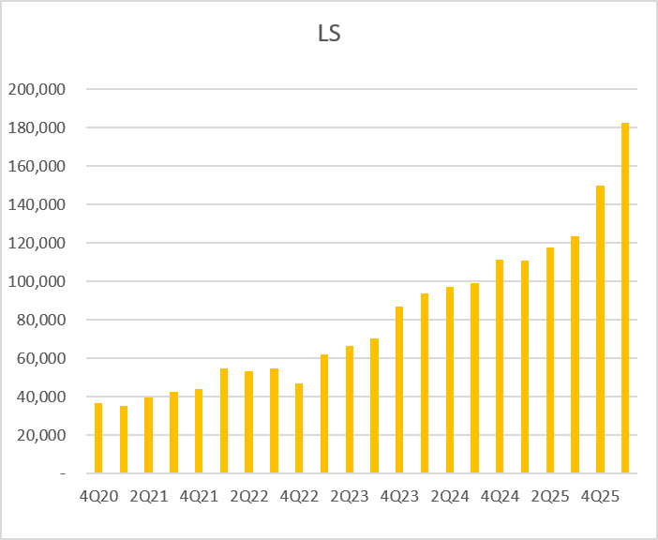

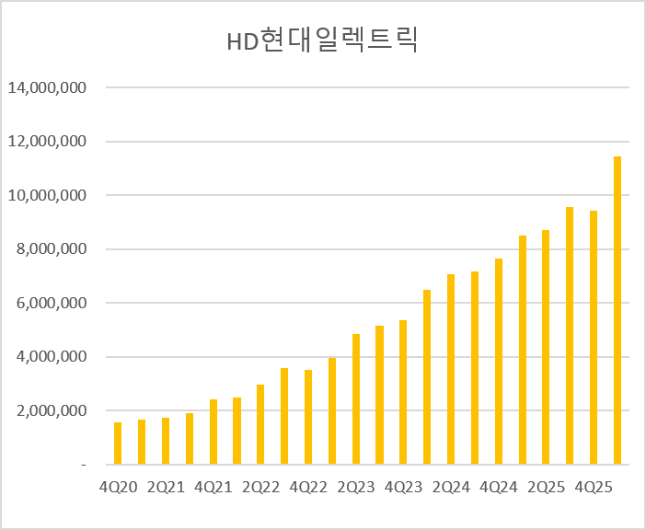
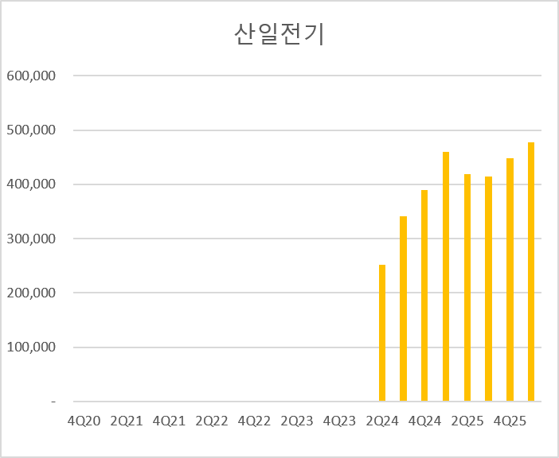

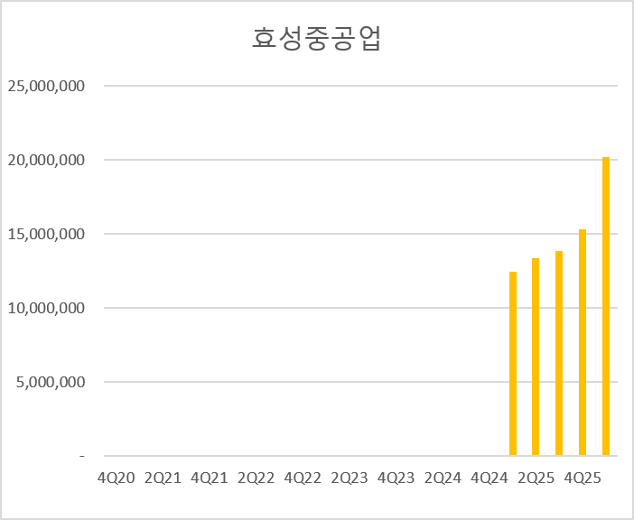

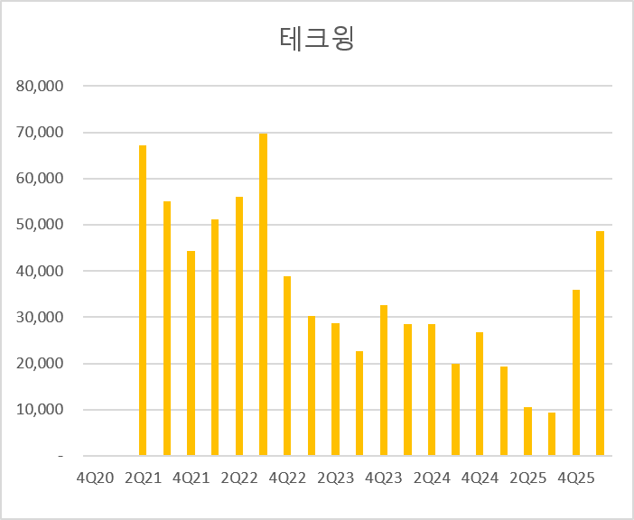
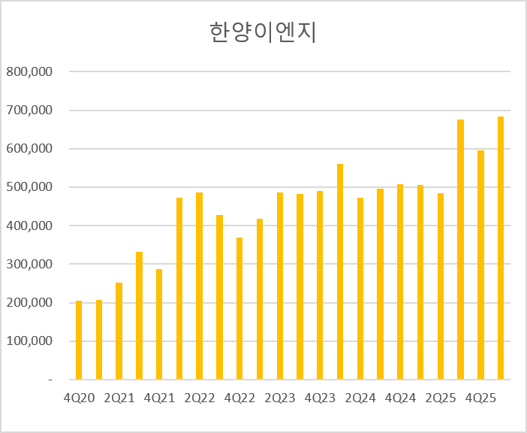

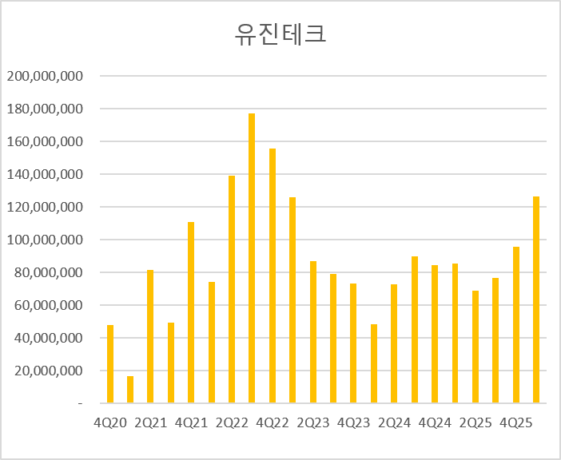
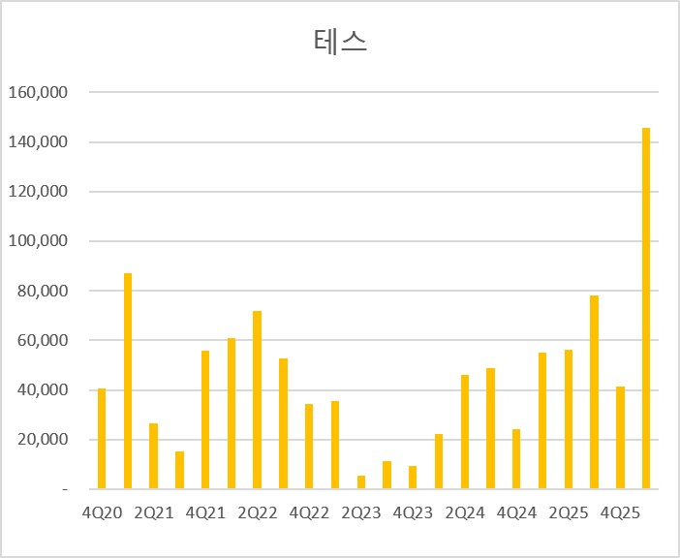

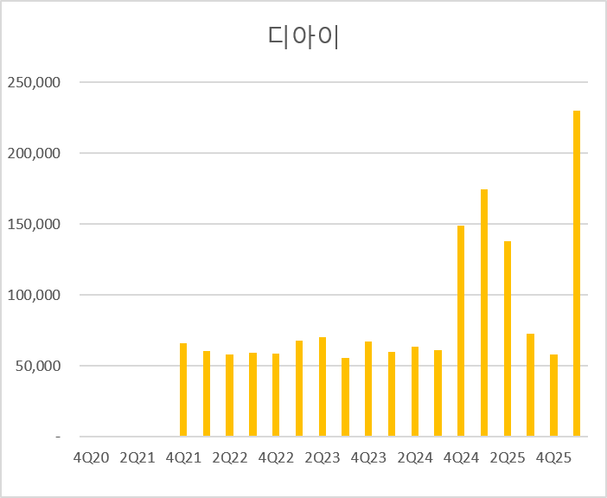
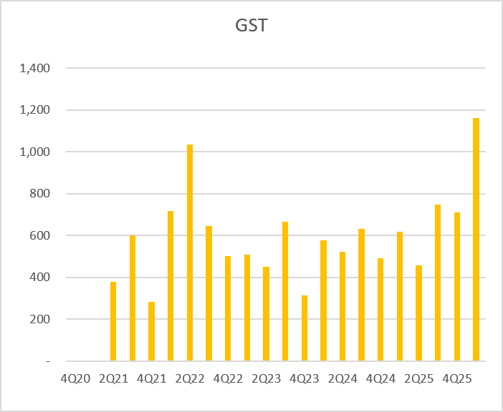

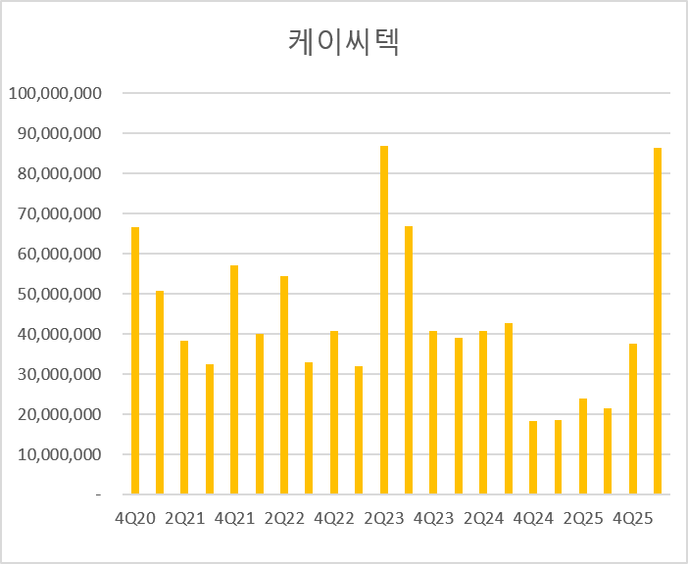
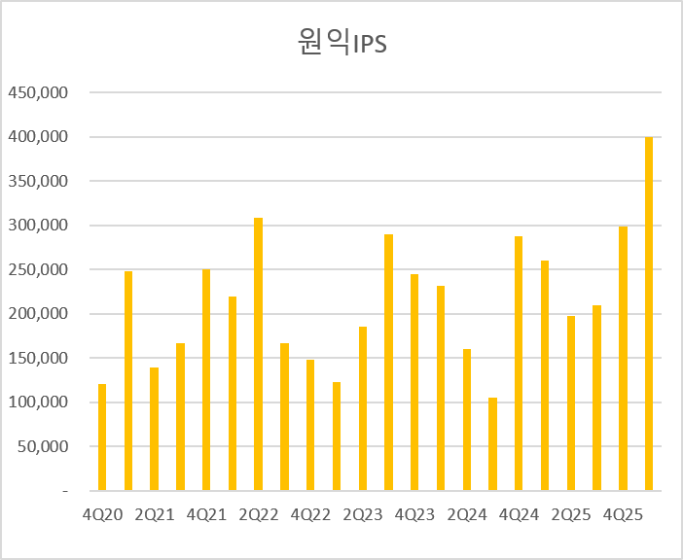

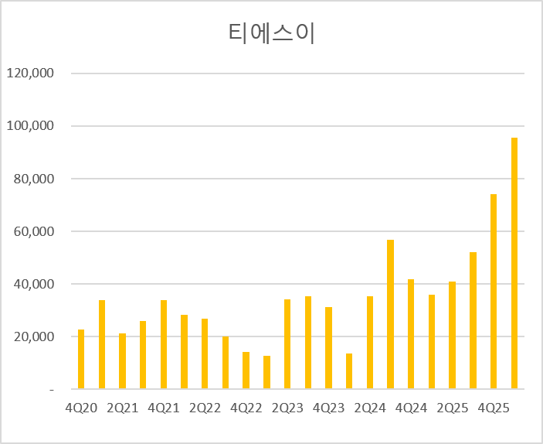

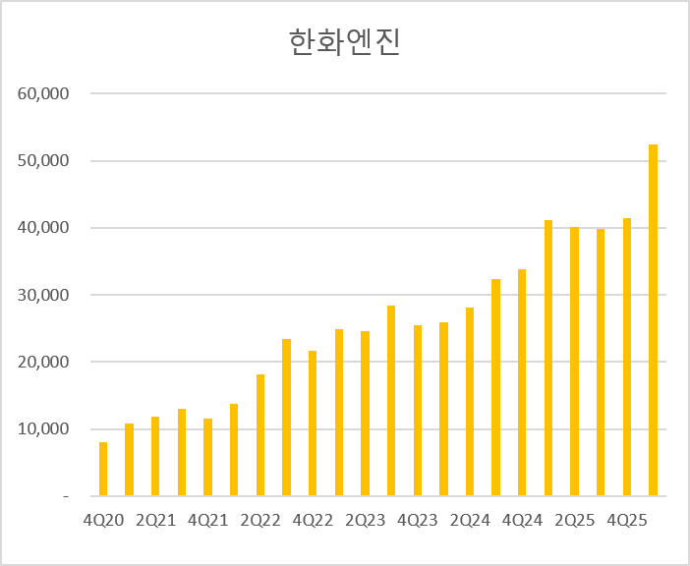
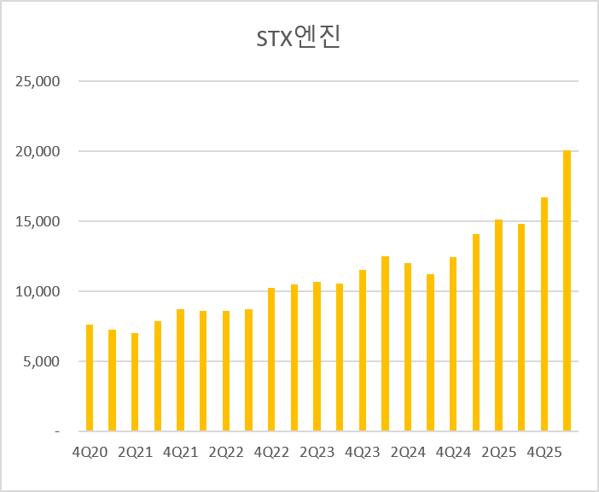

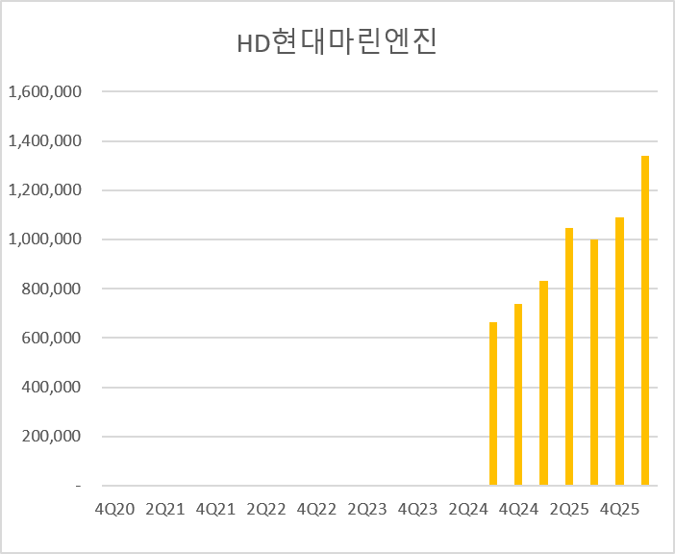

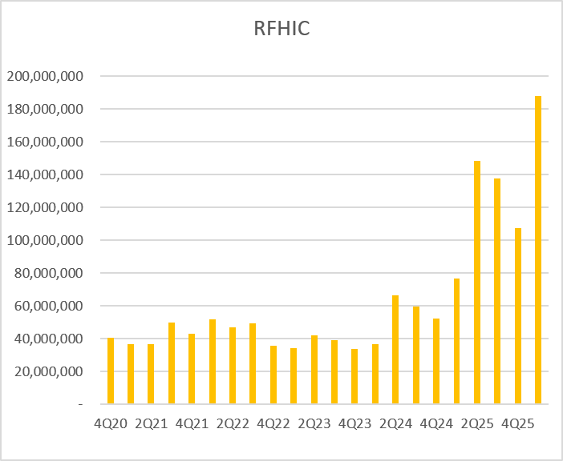
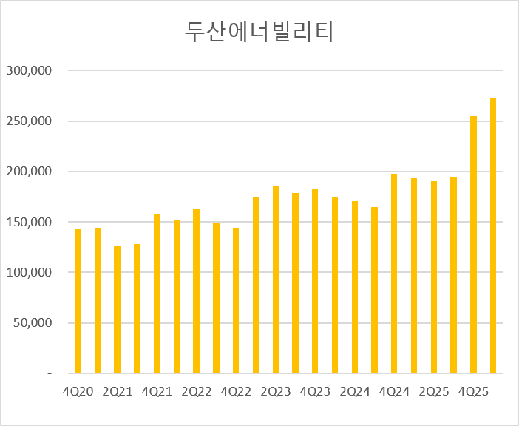

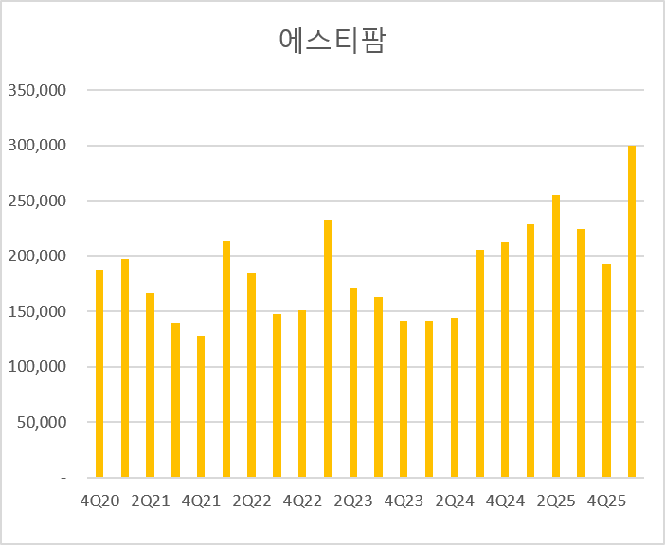

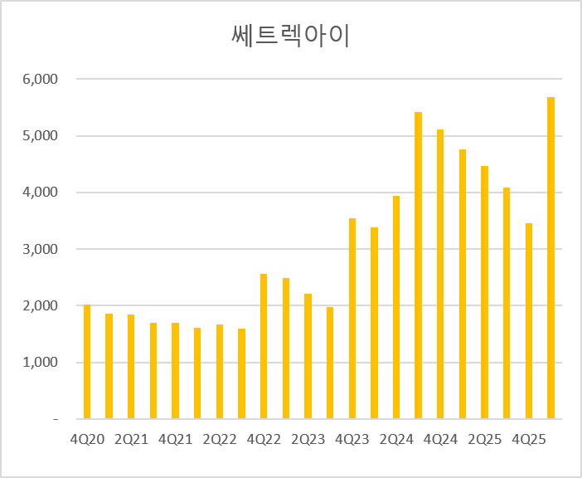
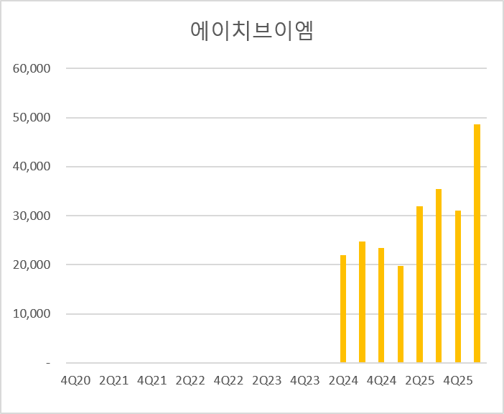

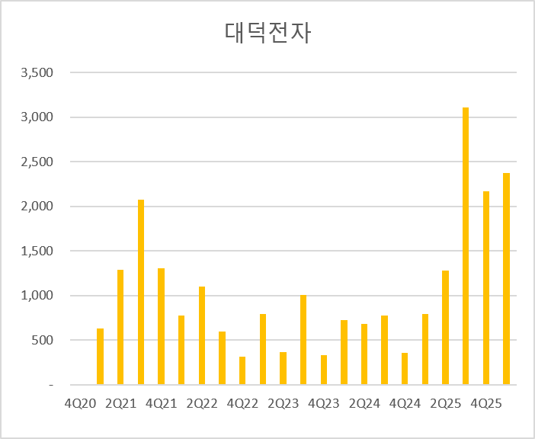
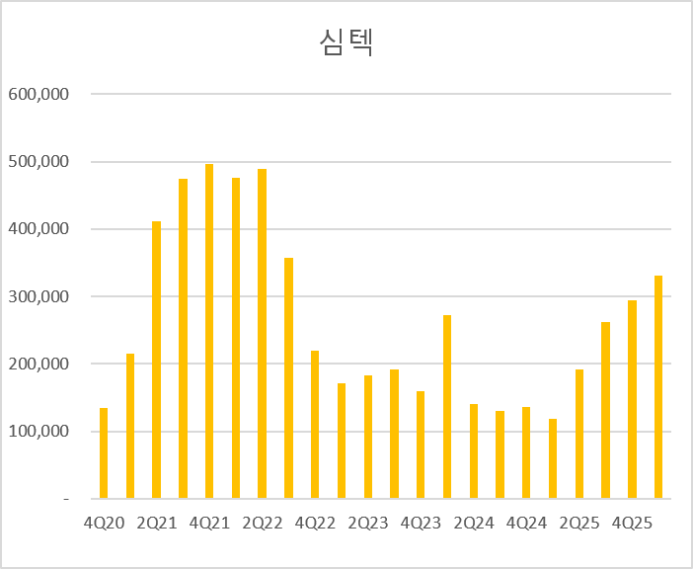

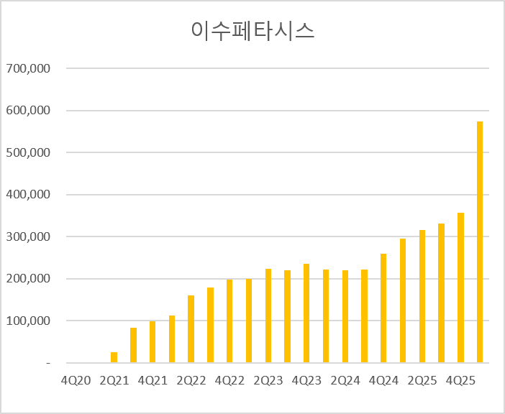

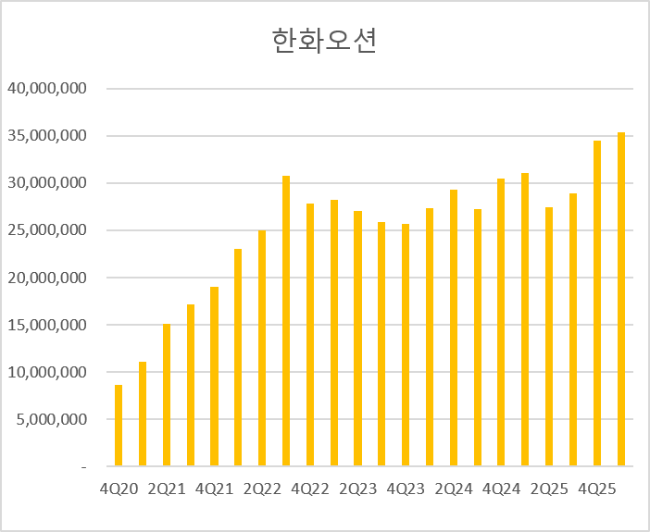
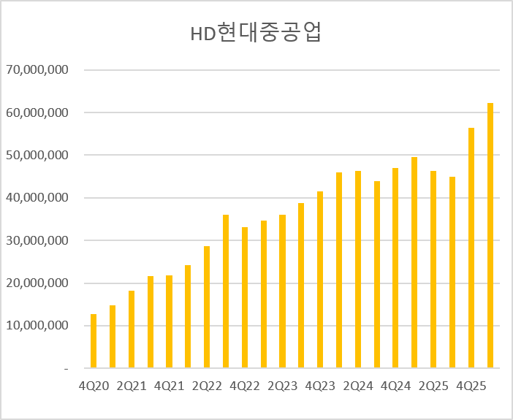

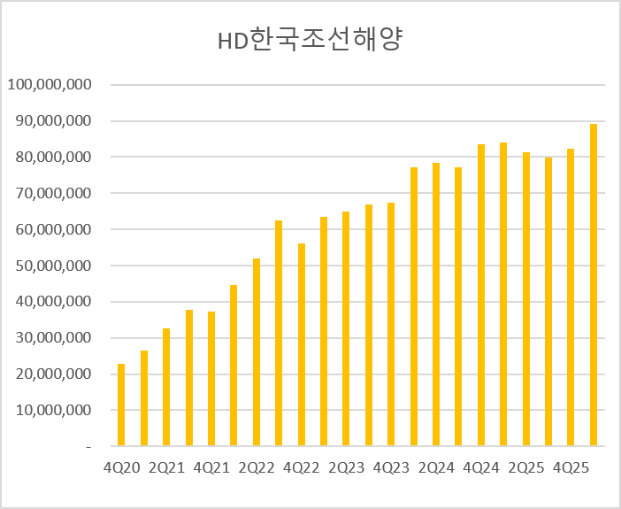

계절성분석
1. 월별 절대수익률 확률
 | KOSPI
1월 | 0.57692307692
2월 | 0.53846153846
3월 | 0.58333333333
4월 | 0.64
5월 | 0.52
6월 | 0.54166666667
7월 | 0.6
8월 | 0.52
9월 | 0.52
10월 | 0.48
11월 | 0.6
12월 | 0.6
 | 소형주
1월 | 0.56
2월 | 0.76923076923
3월 | 0.625
4월 | 0.84
5월 | 0.6
6월 | 0.5
7월 | 0.48
8월 | 0.52
9월 | 0.56
10월 | 0.36
11월 | 0.44
12월 | 0.48
 | KOSDAQ 150
1월 | 0.66666666667
2월 | 0.625
3월 | 0.78571428571
4월 | 0.53333333333
5월 | 0.53333333333
6월 | 0.57142857143
7월 | 0.4
8월 | 0.46666666667
9월 | 0.53333333333
10월 | 0.4
11월 | 0.46666666667
12월 | 0.53333333333

 | 대형주
1월 | 0.6
2월 | 0.46153846154
3월 | 0.66666666667
4월 | 0.64
5월 | 0.56
6월 | 0.5
7월 | 0.6
8월 | 0.48
9월 | 0.52
10월 | 0.48
11월 | 0.6
12월 | 0.6
 | KOSPI 200
1월 | 0.57692307692
2월 | 0.46153846154
3월 | 0.625
4월 | 0.64
5월 | 0.52
6월 | 0.5
7월 | 0.6
8월 | 0.44
9월 | 0.48
10월 | 0.48
11월 | 0.6
12월 | 0.6
 | KOSDAQ MID 300
1월 | 0.54166666667
2월 | 0.6
3월 | 0.69565217391
4월 | 0.75
5월 | 0.45833333333
6월 | 0.47826086957
7월 | 0.375
8월 | 0.41666666667
9월 | 0.54166666667
10월 | 0.375
11월 | 0.5
12월 | 0.5

 | 중형주
1월 | 0.56
2월 | 0.69230769231
3월 | 0.58333333333
4월 | 0.68
5월 | 0.48
6월 | 0.54166666667
7월 | 0.48
8월 | 0.48
9월 | 0.52
10월 | 0.4
11월 | 0.52
12월 | 0.6
 | KOSDAQ
1월 | 0.53846153846
2월 | 0.57692307692
3월 | 0.625
4월 | 0.76
5월 | 0.48
6월 | 0.45833333333
7월 | 0.4
8월 | 0.4
9월 | 0.48
10월 | 0.44
11월 | 0.52
12월 | 0.56
 | KOSDAQ SMALL
1월 | 0.625
2월 | 0.6
3월 | 0.69565217391
4월 | 0.66666666667
5월 | 0.54166666667
6월 | 0.4347826087
7월 | 0.45833333333
8월 | 0.375
9월 | 0.5
10월 | 0.375
11월 | 0.5
12월 | 0.45833333333

2. 월별 평균 수익률
 | KOSPI
1월 | 0.0077269230769
2월 | -0.0017307692308
3월 | 0.0095583333333
4월 | 0.023032
5월 | 0.001744
6월 | -0.0033875
7월 | 0.00814
8월 | -0.004
9월 | -0.011472
10월 | -0.011128
11월 | 0.031264
12월 | 0.015208
 | 소형주
1월 | 0.023652
2월 | 0.028723076923
3월 | 0.013145833333
4월 | 0.036204
5월 | 0.005956
6월 | -0.0054583333333
7월 | 0.00264
8월 | -0.001804
9월 | -0.011148
10월 | -0.020724
11월 | 0.017684
12월 | -0.003464
 | KOSDAQ 150
1월 | 0.0063466666667
2월 | 0.0024875
3월 | 0.020678571429
4월 | 0.017566666667
5월 | -0.0065933333333
6월 | -0.0071642857143
7월 | 0.017473333333
8월 | -0.00238
9월 | -0.0081866666667
10월 | -0.00964
11월 | 0.00756
12월 | 0.02254

 | 대형주
1월 | 0.013224
2월 | -0.0048038461538
3월 | 0.011720833333
4월 | 0.021136
5월 | 0.000284
6월 | -0.0044833333333
7월 | 0.008584
8월 | -0.00588
9월 | -0.010652
10월 | -0.008504
11월 | 0.031972
12월 | 0.01696
 | KOSPI 200
1월 | 0.0091807692308
2월 | -0.0042730769231
3월 | 0.0098875
4월 | 0.02144
5월 | -0.000568
6월 | -0.0045333333333
7월 | 0.009264
8월 | -0.006872
9월 | -0.011184
10월 | -0.007724
11월 | 0.032828
12월 | 0.017308
 | KOSDAQ MID 300
1월 | 0.022908333333
2월 | 0.01078
3월 | 0.011147826087
4월 | 0.0298625
5월 | 0.003725
6월 | -0.026282608696
7월 | -0.0058833333333
8월 | -0.020445833333
9월 | -0.02465
10월 | -0.0170375
11월 | 0.02155
12월 | 0.014129166667

 | KOSDAQ
1월 | 0.029015384615
2월 | 0.016161538462
3월 | 0.010333333333
4월 | 0.015784
5월 | 0.000992
6월 | -0.01415
7월 | -0.012448
8월 | -0.015676
9월 | -0.026652
10월 | -0.019164
11월 | 0.023016
12월 | 0.002252
 | 중형주
1월 | 0.010096
2월 | 0.01795
3월 | 0.0065208333333
4월 | 0.028296
5월 | 0.005244
6월 | 0.0037791666667
7월 | 0.004904
8월 | 0.00556
9월 | -0.00598
10월 | -0.022288
11월 | 0.034164
12월 | 0.00976
 | KOSDAQ SMALL
1월 | 0.033475
2월 | 0.020344
3월 | 0.020486956522
4월 | 0.038945833333
5월 | 0.0124375
6월 | -0.018382608696
7월 | 0.00755
8월 | -0.024633333333
9월 | -0.021333333333
10월 | -0.010733333333
11월 | 0.01615
12월 | 0.0067041666667

3. 분기 절대수익확률
 | KOSPI
1Q | 0.68
2Q | 0.56
3Q | 0.52
4Q | 0.6
 | 소형주
1Q | 0.75
2Q | 0.68
3Q | 0.48
4Q | 0.44
 | KOSDAQ 150
1Q | 0.57142857143
2Q | 0.33333333333
3Q | 0.53333333333
4Q | 0.53333333333

 | 대형주
1Q | 0.66666666667
2Q | 0.48
3Q | 0.52
4Q | 0.64
 | KOSPI 200
1Q | 0.6
2Q | 0.48
3Q | 0.52
4Q | 0.64
 | KOSDAQ MID 300
1Q | 0.69565217391
2Q | 0.5
3Q | 0.33333333333
4Q | 0.5

 | 중형주
1Q | 0.66666666667
2Q | 0.56
3Q | 0.48
4Q | 0.48
 | KOSDAQ
1Q | 0.64
2Q | 0.4
3Q | 0.44
4Q | 0.6
 | KOSDAQ SMALL
1Q | 0.69565217391
2Q | 0.5
3Q | 0.33333333333
4Q | 0.54166666667

4. 분기 평균수익률
 | KOSPI
1Q | 0.016016
2Q | 0.020624
3Q | -0.001704
4Q | 0.028376
 | 소형주
1Q | 0.0626
2Q | 0.037644
3Q | -0.00928
4Q | -0.016308
 | KOSDAQ 150
1Q | 0.0381
2Q | -0.0090466666667
3Q | -0.0023133333333
4Q | 0.019073333333

 | 대형주
1Q | 0.024791666667
2Q | 0.015548
3Q | -0.001496
4Q | 0.033944
 | KOSPI 200
1Q | 0.016676
2Q | 0.015604
3Q | -0.002372
4Q | 0.035892
 | KOSDAQ MID 300
1Q | 0.051108695652
2Q | 0.011333333333
3Q | -0.050066666667
4Q | 0.0073791666667

 | KOSDAQ
1Q | 0.05368
2Q | -0.001456
3Q | -0.05152
4Q | 0.003492
 | 중형주
1Q | 0.0350125
2Q | 0.040512
3Q | 0.004156
4Q | 0.009136
 | KOSDAQ SMALL
1Q | 0.072065217391
2Q | 0.033966666667
3Q | -0.037458333333
4Q | 0.0021541666667

OECD.Stat export
 |  | Subject | Amplitude adjusted (CLI)
 |  | Frequency | Monthly
 |  | Unit | Index
 |  | Country | Australia | Canada | France | Germany | Italy | Japan | Korea | Mexico | Spain | Türkiye | United Kingdom | United States | Major four European countries | G7 | G20
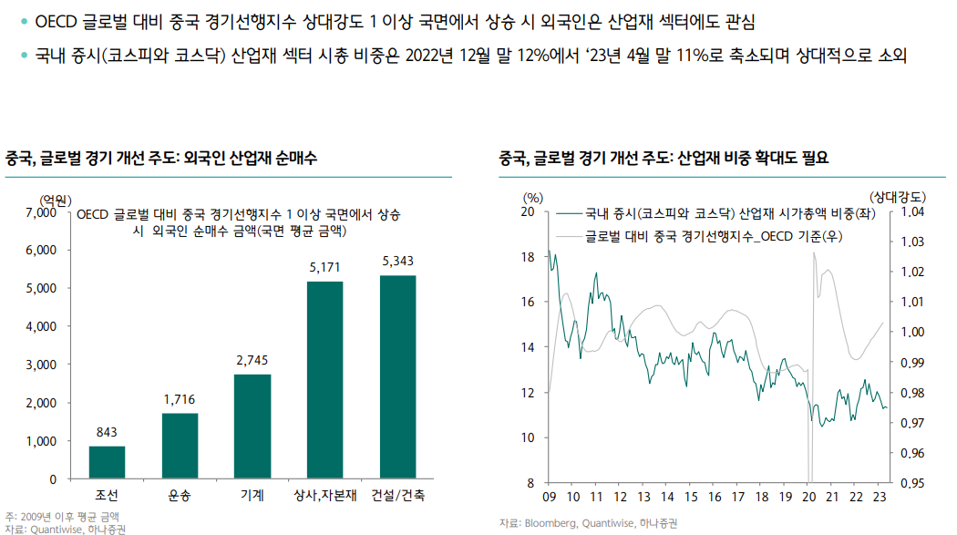
총갯수 |  | Time
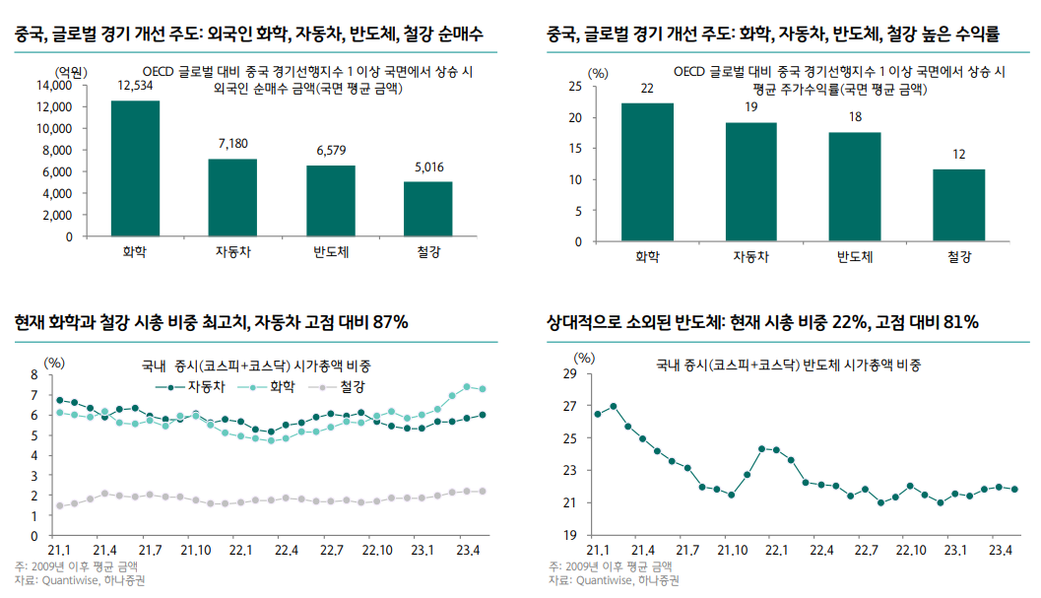
15 |  | 2024-Jun | 99.62 | 98.92 | 99.22 | 100.06 | 99.45 | 100.16 | 100.68 | 101.35 | 99.31 | 98.37 | 101.2 | 99.74 | 100.06 | 99.86 | 99.79 |  | 102.11 | 99 | 100.23 | 99.86 | 99.18 | 99.6 | 99.84
15 |  | 2024-Jul | 99.81 | 99.19 | 99.21 | 100.1 | 99.62 | 100.15 | 100.71 | 101.06 | 99.39 | 98.52 | 101.35 | 99.79 | 100.14 | 99.92 | 99.79 |  | 102.21 | 98.83 | 100.26 | 100.07 | 99.35 | 99.53 | 99.88
15 |  | 2024-Aug | 99.96 | 99.49 | 99.25 | 100.11 | 99.79 | 100.11 | 100.71 | 100.74 | 99.55 | 98.73 | 101.39 | 99.9 | 100.19 | 100 | 99.82 |  | 102.25 | 98.77 | 100.28 | 100.29 | 99.55 | 99.51 | 99.96
15 |  | 2024-Sep | 100.06 | 99.81 | 99.32 | 100.09 | 99.94 | 100.06 | 100.68 | 100.44 | 99.8 | 99.06 | 101.33 | 100.05 | 100.22 | 100.1 | 99.89 |  | 102.21 | 98.84 | 100.28 | 100.46 | 99.78 | 99.56 | 100.08
15 |  | 2024-Oct | 100.12 | 100.12 | 99.42 | 100.08 | 100.06 | 99.99 | 100.66 | 100.2 | 100.08 | 99.47 | 101.23 | 100.23 | 100.23 | 100.2 | 99.99 |  | 102.08 | 99.03 | 100.26 | 100.55 | 100.03 | 99.66 | 100.22
15 |  | 2024-Nov | 100.15 | 100.4 | 99.55 | 100.06 | 100.14 | 99.93 | 100.66 | 100.06 | 100.33 | 99.89 | 101.14 | 100.41 | 100.26 | 100.3 | 100.11 |  | 101.9 | 99.28 | 100.24 | 100.58 | 100.26 | 99.79 | 100.38
15 |  | 2024-Dec | 100.17 | 100.63 | 99.72 | 100.08 | 100.19 | 99.87 | 100.7 | 99.99 | 100.56 | 100.27 | 101.09 | 100.55 | 100.3 | 100.4 | 100.23 |  | 101.71 | 99.58 | 100.21 | 100.56 | 100.43 | 99.93 | 100.51
15 |  | 2025-Jan | 100.2 | 100.8 | 99.9 | 100.15 | 100.22 | 99.83 | 100.79 | 99.97 | 100.74 | 100.54 | 101.11 | 100.65 | 100.37 | 100.47 | 100.35 |  | 101.55 | 99.88 | 100.19 | 100.52 | 100.57 | 100.09 | 100.6
15 |  | 2025-Feb | 100.22 | 100.9 | 100.09 | 100.26 | 100.25 | 99.8 | 100.91 | 100 | 100.89 | 100.72 | 101.19 | 100.68 | 100.48 | 100.53 | 100.46 |  | 101.46 | 100.18 | 100.16 | 100.46 | 100.67 | 100.25 | 100.64
 |  | 2025-Mar | 100.25 | 100.97 | 100.26 | 100.41 | 100.26 | 99.78 | 101.04 | 100 | 101 | 100.83 | 101.29 | 100.68 | 100.6 | 100.56 | 100.56 |  | 101.43 | 100.49 | 100.1 | 100.41 | 100.76 | 100.4 | 100.64

 |  | Country | Australia | Canada | France | Germany | Italy | Japan | Korea | Mexico | Spain | Türkiye | United Kingdom | United States | Major four European countries | G7 | G20
 | 확산지수 | 2024-Jun
 | -16.0 | 2024-Jul | 0.19% | 0.27% | -0.01% | 0.04% | 0.17% | -0.01% | 0.03% | -0.29% | 0.08% | 0.15% | 0.15% | 0.05% | 0.08% | 0.06% | 0.00%
 | -7.7 | 2024-Aug | 0.15% | 0.30% | 0.04% | 0.01% | 0.17% | -0.04% | 0.00% | -0.32% | 0.16% | 0.21% | 0.04% | 0.11% | 0.05% | 0.08% | 0.03%
 | -34.7 | 2024-Sep | 0.10% | 0.32% | 0.07% | -0.02% | 0.15% | -0.05% | -0.03% | -0.30% | 0.25% | 0.33% | -0.06% | 0.15% | 0.03% | 0.10% | 0.07%
 | -34.7 | 2024-Oct | 0.06% | 0.31% | 0.10% | -0.01% | 0.12% | -0.07% | -0.02% | -0.24% | 0.28% | 0.41% | -0.10% | 0.18% | 0.01% | 0.10% | 0.10%
 | -26.3 | 2024-Nov | 0.03% | 0.28% | 0.13% | -0.02% | 0.08% | -0.06% | 0.00% | -0.14% | 0.25% | 0.42% | -0.09% | 0.18% | 0.03% | 0.10% | 0.12%
 | -16.0 | 2024-Dec | 0.02% | 0.23% | 0.17% | 0.02% | 0.05% | -0.06% | 0.04% | -0.07% | 0.23% | 0.38% | -0.05% | 0.14% | 0.04% | 0.10% | 0.12%
 | -6.7 | 2025-Jan | 0.03% | 0.17% | 0.18% | 0.07% | 0.03% | -0.04% | 0.09% | -0.02% | 0.18% | 0.27% | 0.02% | 0.10% | 0.07% | 0.07% | 0.12%
 | 2.7 | 2025-Feb | 0.02% | 0.10% | 0.19% | 0.11% | 0.03% | -0.03% | 0.12% | 0.03% | 0.15% | 0.18% | 0.08% | 0.03% | 0.11% | 0.06% | 0.11%
 | 0.7 | 2025-Mar | 0.03% | 0.07% | 0.17% | 0.15% | 0.01% | -0.02% | 0.13% | 0.00% | 0.11% | 0.11% | 0.10% | 0.00% | 0.12% | 0.03% | 0.10%

 |  | asure: Index, Amplitude adjusted
 |  | 220 data points selected in this dataset with: | Australia | Canada | France | Germany | Italy | Japan | Korea | Mexico | Spain | Türkiye | United Kingdom | United States | Major four European countries | G7 | G20 | Non-OECD economies | · | · | · | · | · | Major five Asia economies | NAFTA
 |  | Measure: |  |  |  |  |  |  |  |  |  |  |  |  |  |  |  |  | Brazil | China (People’s Republic of) | India | Indonesia | South Africa
 |  | Time period
 |  | 2024-Feb | 98.97 | 98.34 | 99.52 | 99.53 | 99.17 | 99.93 | 100.34 | 101.31 | 99.72 | 98.42 | 100.7 | 99.68 | 99.78 | 99.68 | 99.91 |  | 101.38 | 100.55 | 99.79 | 99.56 | 99.25 | 100.26 | 99.62
 |  | 2024-Mar | 99.08 | 98.55 | 99.51 | 99.7 | 99.19 | 99.98 | 100.52 | 101.42 | 99.69 | 98.37 | 100.85 | 99.8 | 99.87 | 99.79 | 99.95 |  | 101.58 | 100.37 | 99.87 | 99.55 | 99.23 | 100.19 | 99.78
 |  | 2024-Apr | 99.23 | 98.75 | 99.45 | 99.87 | 99.23 | 100.03 | 100.68 | 101.43 | 99.64 | 98.37 | 101.03 | 99.87 | 99.97 | 99.87 | 99.97 |  | 101.71 | 100.19 | 99.96 | 99.56 | 99.24 | 100.13 | 99.91
 |  | 2024-May | 99.39 | 98.95 | 99.39 | 100.02 | 99.32 | 100.08 | 100.79 | 101.34 | 99.59 | 98.44 | 101.26 | 99.88 | 100.07 | 99.93 | 100 |  | 101.81 | 100.04 | 100.05 | 99.62 | 99.29 | 100.08 | 99.99
 |  | 2024-Jun | 99.58 | 99.16 | 99.33 | 100.12 | 99.46 | 100.1 | 100.86 | 101.17 | 99.56 | 98.55 | 101.51 | 99.88 | 100.18 | 99.97 | 100.03 |  | 101.9 | 99.89 | 100.14 | 99.71 | 99.36 | 100.04 | 100.01
 |  | 2024-Jul | 99.78 | 99.38 | 99.31 | 100.18 | 99.63 | 100.11 | 100.9 | 100.93 | 99.58 | 98.68 | 101.72 | 99.91 | 100.28 | 100.03 | 100.07 |  | 102 | 99.76 | 100.22 | 99.86 | 99.44 | 100 | 100.01
 |  | 2024-Aug | 99.98 | 99.63 | 99.34 | 100.22 | 99.81 | 100.09 | 100.89 | 100.67 | 99.67 | 98.86 | 101.83 | 99.98 | 100.36 | 100.1 | 100.13 |  | 102.12 | 99.65 | 100.31 | 100.06 | 99.53 | 99.98 | 100.03
 |  | 2024-Sep | 100.15 | 99.89 | 99.38 | 100.26 | 100 | 100.08 | 100.85 | 100.42 | 99.84 | 99.12 | 101.84 | 100.09 | 100.42 | 100.19 | 100.21 |  | 102.22 | 99.57 | 100.39 | 100.29 | 99.62 | 99.97 | 100.08
 |  | 2024-Oct | 100.29 | 100.17 | 99.43 | 100.31 | 100.2 | 100.07 | 100.78 | 100.22 | 100.03 | 99.44 | 101.81 | 100.23 | 100.48 | 100.29 | 100.3 |  | 102.27 | 99.53 | 100.46 | 100.52 | 99.71 | 99.98 | 100.16
 |  | 2024-Nov | 100.41 | 100.46 | 99.48 | 100.37 | 100.4 | 100.06 | 100.69 | 100.09 | 100.24 | 99.77 | 101.77 | 100.39 | 100.54 | 100.4 | 100.41 |  | 102.28 | 99.53 | 100.53 | 100.73 | 99.81 | 100.01 | 100.27

 |  | Unit of measure: Index, Amplitude adjusted
 |  | Reference area | Australia | Canada | France | Germany | Italy | Japan | Korea | Mexico | Spain | Türkiye | United Kingdom | United States | Major four European countries | G7 | G20 | Non-OECD economies | · | · | · | · | · | Major five Asia economies | NAFTA
 |  |  |  |  |  |  |  |  |  |  |  |  |  |  |  |  |  |  | Brazil | China (People’s Republic of) | India | Indonesia | South Africa
 |  | Time period
 |  | 2024-Feb | 98.97 | 98.34 | 99.52 | 99.53 | 99.17 | 99.93 | 100.34 | 101.31 | 99.72 | 98.42 | 100.7 | 99.68 | 99.78 | 99.68 | 99.91 |  | 101.6 | 100.09 | 99.85 | 99.55 | 99.17 | 100.03 | 99.75
 |  | 2024-Mar | 99.08 | 98.55 | 99.51 | 99.7 | 99.19 | 99.98 | 100.52 | 101.42 | 99.69 | 98.37 | 100.85 | 99.8 | 99.87 | 99.79 | 99.95 |  | 101.74 | 99.95 | 99.93 | 99.57 | 99.19 | 99.99 | 99.88
 |  | 2024-Apr | 99.23 | 98.75 | 99.45 | 99.87 | 99.23 | 100.03 | 100.68 | 101.43 | 99.64 | 98.37 | 101.03 | 99.87 | 99.97 | 99.87 | 99.97 |  | 101.85 | 99.84 | 100.02 | 99.64 | 99.24 | 99.97 | 99.95
 |  | 2024-May | 99.39 | 98.95 | 99.39 | 100.02 | 99.32 | 100.08 | 100.79 | 101.34 | 99.59 | 98.44 | 101.26 | 99.88 | 100.07 | 99.93 | 100 |  | 101.95 | 99.76 | 100.11 | 99.75 | 99.33 | 99.96 | 99.97
 |  | 2024-Jun | 99.58 | 99.16 | 99.33 | 100.12 | 99.46 | 100.1 | 100.86 | 101.17 | 99.56 | 98.55 | 101.51 | 99.88 | 100.18 | 99.97 | 100.03 |  | 102.06 | 99.7 | 100.19 | 99.92 | 99.44 | 99.97 | 99.96
 |  | 2024-Jul | 99.78 | 99.38 | 99.31 | 100.18 | 99.63 | 100.11 | 100.9 | 100.93 | 99.58 | 98.68 | 101.72 | 99.91 | 100.28 | 100.03 | 100.07 |  | 102.17 | 99.68 | 100.26 | 100.13 | 99.56 | 99.99 | 99.98
 |  | 2024-Aug | 99.98 | 99.63 | 99.34 | 100.22 | 99.81 | 100.09 | 100.89 | 100.67 | 99.67 | 98.86 | 101.83 | 99.98 | 100.36 | 100.1 | 100.13 |  | 102.25 | 99.71 | 100.33 | 100.36 | 99.69 | 100.04 | 100.03
 |  | 2024-Sep | 100.15 | 99.89 | 99.38 | 100.26 | 100 | 100.08 | 100.85 | 100.42 | 99.84 | 99.12 | 101.84 | 100.09 | 100.42 | 100.19 | 100.21 |  | 102.25 | 99.8 | 100.39 | 100.55 | 99.83 | 100.11 | 100.11
 |  | 2024-Oct | 100.29 | 100.17 | 99.43 | 100.31 | 100.2 | 100.07 | 100.78 | 100.22 | 100.03 | 99.44 | 101.81 | 100.23 | 100.48 | 100.29 | 100.3 |  | 102.16 | 99.93 | 100.45 | 100.66 | 99.98 | 100.2 | 100.23
 |  | 2024-Nov | 100.41 | 100.46 | 99.48 | 100.37 | 100.4 | 100.06 | 100.69 | 100.09 | 100.24 | 99.77 | 101.77 | 100.39 | 100.54 | 100.4 | 100.41 |  | 102.01 | 100.09 | 100.51 | 100.72 | 100.13 | 100.3 | 100.37

 |  | sure: Index, Amplitude adjusted
 |  | Reference area | Australia | Canada | France | Germany | Italy | Japan | Korea | Mexico | Spain | Türkiye | United Kingdom | United States | Major four European countries | G7 | G20 | Non-OECD economies | · | · | · | · | · | Major five Asia economies | NAFTA
 |  |  |  |  |  |  |  |  |  |  |  |  |  |  |  |  |  |  | Brazil | China (People’s Republic of) | India | Indonesia | South Africa
 |  | Time period
 |  | 2024-Mar | 99.14 | 98.48 | 99.48 | 99.78 | 99.16 | 100 | 100.51 | 101.45 | 99.58 | 98.22 | 100.76 | 99.74 | 99.86 | 99.76 | 99.93 |  | 101.83 | 99.95 | 99.95 | 99.52 | 99.06 | 99.99 | 99.82
 |  | 2024-Apr | 99.29 | 98.69 | 99.42 | 99.95 | 99.2 | 100.06 | 100.66 | 101.46 | 99.54 | 98.22 | 100.93 | 99.8 | 99.96 | 99.84 | 99.94 |  | 101.94 | 99.78 | 100.03 | 99.59 | 99.11 | 99.94 | 99.89
 |  | 2024-May | 99.45 | 98.9 | 99.36 | 100.1 | 99.29 | 100.1 | 100.78 | 101.38 | 99.5 | 98.28 | 101.16 | 99.82 | 100.06 | 99.89 | 99.95 |  | 102.04 | 99.65 | 100.1 | 99.69 | 99.19 | 99.9 | 99.91
 |  | 2024-Jun | 99.62 | 99.13 | 99.31 | 100.2 | 99.44 | 100.12 | 100.85 | 101.21 | 99.48 | 98.4 | 101.4 | 99.81 | 100.17 | 99.94 | 99.96 |  | 102.15 | 99.55 | 100.16 | 99.85 | 99.31 | 99.87 | 99.91
 |  | 2024-Jul | 99.79 | 99.39 | 99.3 | 100.25 | 99.63 | 100.11 | 100.89 | 100.97 | 99.52 | 98.55 | 101.6 | 99.84 | 100.27 | 99.99 | 99.99 |  | 102.25 | 99.5 | 100.2 | 100.06 | 99.47 | 99.87 | 99.93
 |  | 2024-Aug | 99.95 | 99.65 | 99.33 | 100.27 | 99.83 | 100.09 | 100.89 | 100.71 | 99.63 | 98.77 | 101.7 | 99.91 | 100.34 | 100.06 | 100.04 |  | 102.31 | 99.51 | 100.24 | 100.28 | 99.65 | 99.9 | 99.98
 |  | 2024-Sep | 100.08 | 99.94 | 99.39 | 100.26 | 100.03 | 100.06 | 100.84 | 100.45 | 99.81 | 99.09 | 101.69 | 100.03 | 100.39 | 100.15 | 100.12 |  | 102.29 | 99.6 | 100.26 | 100.46 | 99.86 | 99.96 | 100.07
 |  | 2024-Oct | 100.18 | 100.22 | 99.45 | 100.23 | 100.22 | 100.02 | 100.76 | 100.25 | 100.01 | 99.51 | 101.65 | 100.18 | 100.42 | 100.24 | 100.21 |  | 102.18 | 99.76 | 100.27 | 100.58 | 100.09 | 100.05 | 100.2
 |  | 2024-Nov | 100.26 | 100.48 | 99.54 | 100.17 | 100.39 | 99.98 | 100.65 | 100.14 | 100.21 | 99.95 | 101.59 | 100.36 | 100.45 | 100.35 | 100.32 |  | 102.01 | 99.96 | 100.27 | 100.64 | 100.3 | 100.16 | 100.35
 |  | 2024-Dec | 100.35 | 100.72 | 99.63 | 100.11 | 100.55 | 99.96 | 100.52 | 100.09 | 100.39 | 100.36 | 101.54 | 100.53 | 100.46 | 100.45 | 100.44 |  | 101.8 | 100.19 | 100.27 | 100.66 | 100.47 | 100.28 | 100.51

 |  | of measure: Index, Amplitude adjusted
 |  | Reference area | Australia | Canada | France | Germany | Italy | Japan | Korea | Mexico | Spain | Türkiye | United Kingdom | United States | Major four European countries | G7 | G20 | Non-OECD economies | · | · | · | · | · | Major five Asia economies | NAFTA
 |  |  |  |  |  |  |  |  |  |  |  |  |  |  |  |  |  |  | Brazil | China (People’s Republic of) | India | Indonesia | South Africa
 |  | Time period
 |  | 2024-Apr | 99.29 | 98.56 | 99.39 | 99.93 | 99.13 | 100.08 | 100.58 | 101.61 | 99.36 | 98.16 | 101 | 99.71 | 99.94 | 99.78 | 99.91 |  | 101.94 | 99.72 | 100.1 | 99.6 | 99.08 | 99.92 | 99.82
 |  | 2024-May | 99.45 | 98.77 | 99.33 | 100.08 | 99.22 | 100.12 | 100.68 | 101.52 | 99.35 | 98.22 | 101.23 | 99.74 | 100.05 | 99.84 | 99.91 |  | 102.05 | 99.54 | 100.17 | 99.71 | 99.18 | 99.86 | 99.85
 |  | 2024-Jun | 99.62 | 99.01 | 99.29 | 100.17 | 99.37 | 100.14 | 100.74 | 101.31 | 99.37 | 98.33 | 101.47 | 99.75 | 100.16 | 99.9 | 99.91 |  | 102.16 | 99.4 | 100.24 | 99.87 | 99.31 | 99.81 | 99.86
 |  | 2024-Jul | 99.8 | 99.27 | 99.28 | 100.23 | 99.55 | 100.13 | 100.77 | 101.03 | 99.48 | 98.49 | 101.66 | 99.79 | 100.26 | 99.96 | 99.93 |  | 102.27 | 99.3 | 100.28 | 100.08 | 99.49 | 99.78 | 99.88
 |  | 2024-Aug | 99.95 | 99.55 | 99.32 | 100.24 | 99.75 | 100.1 | 100.77 | 100.72 | 99.66 | 98.71 | 101.74 | 99.89 | 100.33 | 100.04 | 99.97 |  | 102.34 | 99.28 | 100.31 | 100.3 | 99.7 | 99.79 | 99.95
 |  | 2024-Sep | 100.08 | 99.86 | 99.39 | 100.24 | 99.96 | 100.06 | 100.74 | 100.42 | 99.93 | 99.04 | 101.7 | 100.02 | 100.37 | 100.14 | 100.05 |  | 102.31 | 99.34 | 100.33 | 100.47 | 99.94 | 99.83 | 100.06
 |  | 2024-Oct | 100.16 | 100.17 | 99.48 | 100.22 | 100.16 | 100.01 | 100.7 | 100.17 | 100.22 | 99.46 | 101.58 | 100.2 | 100.4 | 100.24 | 100.14 |  | 102.19 | 99.49 | 100.33 | 100.57 | 100.19 | 99.91 | 100.2
 |  | 2024-Nov | 100.21 | 100.47 | 99.6 | 100.18 | 100.35 | 99.94 | 100.69 | 100.01 | 100.5 | 99.91 | 101.43 | 100.39 | 100.42 | 100.35 | 100.25 |  | 101.99 | 99.68 | 100.32 | 100.61 | 100.42 | 100.01 | 100.36
 |  | 2024-Dec | 100.25 | 100.76 | 99.74 | 100.15 | 100.53 | 99.88 | 100.7 | 99.91 | 100.74 | 100.33 | 101.25 | 100.57 | 100.43 | 100.46 | 100.35 |  | 101.73 | 99.88 | 100.31 | 100.6 | 100.6 | 100.11 | 100.53
 |  | 2025-Jan | 100.29 | 101.04 | 99.9 | 100.14 | 100.71 | 99.81 | 100.74 | 99.85 | 100.94 | 100.67 | 101.05 | 100.74 | 100.45 | 100.56 | 100.45 |  | 101.43 | 100.09 | 100.3 | 100.57 | 100.76 | 100.21 | 100.68

 |  | Reference area | Australia | Canada | France | Germany | Italy | Japan | Korea | Mexico | Spain | Türkiye | United Kingdom | United States | Major four European countries | G7 | G20 | Non-OECD economies | · | · | · | · | · | Major five Asia economies | NAFTA
 |  |  |  |  |  |  |  |  |  |  |  |  |  |  |  |  |  |  | Brazil | China (People’s Republic of) | India | Indonesia | South Africa
 |  | Time period
 |  | 2024-Jun | 99.62 | 98.92 | 99.22 | 100.06 | 99.45 | 100.16 | 100.68 | 101.35 | 99.31 | 98.37 | 101.2 | 99.74 | 100.06 | 99.86 | 99.79 |  | 102.11 | 99 | 100.23 | 99.86 | 99.18 | 99.6 | 99.84
 |  | 2024-Jul | 99.81 | 99.19 | 99.21 | 100.1 | 99.62 | 100.15 | 100.71 | 101.06 | 99.39 | 98.52 | 101.35 | 99.79 | 100.14 | 99.92 | 99.79 |  | 102.21 | 98.83 | 100.26 | 100.07 | 99.35 | 99.53 | 99.88
 |  | 2024-Aug | 99.96 | 99.49 | 99.25 | 100.11 | 99.79 | 100.11 | 100.71 | 100.74 | 99.55 | 98.73 | 101.39 | 99.9 | 100.19 | 100 | 99.82 |  | 102.25 | 98.77 | 100.28 | 100.29 | 99.55 | 99.51 | 99.96
 |  | 2024-Sep | 100.06 | 99.81 | 99.32 | 100.09 | 99.94 | 100.06 | 100.68 | 100.44 | 99.8 | 99.06 | 101.33 | 100.05 | 100.22 | 100.1 | 99.89 |  | 102.21 | 98.84 | 100.28 | 100.46 | 99.78 | 99.56 | 100.08
 |  | 2024-Oct | 100.12 | 100.12 | 99.42 | 100.08 | 100.06 | 99.99 | 100.66 | 100.2 | 100.08 | 99.47 | 101.23 | 100.23 | 100.23 | 100.2 | 99.99 |  | 102.08 | 99.03 | 100.26 | 100.55 | 100.03 | 99.66 | 100.22
 |  | 2024-Nov | 100.15 | 100.4 | 99.55 | 100.06 | 100.14 | 99.93 | 100.66 | 100.06 | 100.33 | 99.89 | 101.14 | 100.41 | 100.26 | 100.3 | 100.11 |  | 101.9 | 99.28 | 100.24 | 100.58 | 100.26 | 99.79 | 100.38
 |  | 2024-Dec | 100.17 | 100.63 | 99.72 | 100.08 | 100.19 | 99.87 | 100.7 | 99.99 | 100.56 | 100.27 | 101.09 | 100.55 | 100.3 | 100.4 | 100.23 |  | 101.71 | 99.58 | 100.21 | 100.56 | 100.43 | 99.93 | 100.51
 |  | 2025-Jan | 100.2 | 100.8 | 99.9 | 100.15 | 100.22 | 99.83 | 100.79 | 99.97 | 100.74 | 100.54 | 101.11 | 100.65 | 100.37 | 100.47 | 100.35 |  | 101.55 | 99.88 | 100.19 | 100.52 | 100.57 | 100.09 | 100.6
 |  | 2025-Feb | 100.22 | 100.9 | 100.09 | 100.26 | 100.25 | 99.8 | 100.91 | 100 | 100.89 | 100.72 | 101.19 | 100.68 | 100.48 | 100.53 | 100.46 |  | 101.46 | 100.18 | 100.16 | 100.46 | 100.67 | 100.25 | 100.64
 |  | 2025-Mar | 100.25 | 100.97 | 100.26 | 100.41 | 100.26 | 99.78 | 101.04 | 100 | 101 | 100.83 | 101.29 | 100.68 | 100.6 | 100.56 | 100.56 |  | 101.43 | 100.49 | 100.1 | 100.41 | 100.76 | 100.4 | 100.64

OECD YOY
 |  |  |  |  |  |  | 측정 단위: 지수, 진폭 조정
 |  |  |  |  |  |  | 참조 영역 | 호주 | 캐나다 | 프랑스 | 독일 | 이탈리아 | 일본 | 한국 | 멕시코 | 스페인 | 터키어 | 영국 | 미국 | 유럽의 주요 4개국 | G7 | G20

 |  |  |  |  |  |  | 기간
 |  |  |  |  |  |  | 2017-Jan | 100.2074 | 100.3691 | 100.6517 | 100.251 | 100.2634 | 100.2481 | 101.4069 | 100.7981 | 100.5328 | 100.4438 | 101.0301 | 99.80313 | 100.5415 | 100.1279 | 100.0849 | 99.48336 | 100.5376 | 98.30157 | 99.9548 | 99.63532 | 100.039 | 99.94901
 |  |  |  |  |  |  | 2017-Feb | 100.2271 | 100.4725 | 100.7982 | 100.4216 | 100.3595 | 100.3256 | 101.5368 | 100.9353 | 100.6286 | 100.6705 | 101.1086 | 99.88396 | 100.6704 | 100.2249 | 100.1731 | 99.55938 | 100.5989 | 98.3525 | 100.1152 | 99.56207 | 100.1117 | 100.0375
 |  |  |  |  |  |  | 2017-Mar | 100.2442 | 100.5333 | 100.9294 | 100.5958 | 100.4489 | 100.413 | 101.63 | 101.1584 | 100.7515 | 100.962 | 101.1526 | 99.9234 | 100.7875 | 100.297 | 100.2525 | 99.64159 | 100.635 | 98.45491 | 100.2916 | 99.47757 | 100.183 | 100.0982
 |  |  |  |  |  |  | 2017-Apr | 100.2618 | 100.5696 | 101.0505 | 100.7638 | 100.5378 | 100.4977 | 101.6721 | 101.4507 | 100.9026 | 101.2907 | 101.1521 | 99.93674 | 100.8897 | 100.3499 | 100.3268 | 99.73483 | 100.6575 | 98.60239 | 100.4779 | 99.42572 | 100.2546 | 100.143
 |  |  |  |  |  |  | 2017-May | 100.2684 | 100.5964 | 101.1552 | 100.9124 | 100.6478 | 100.5648 | 101.6624 | 101.6652 | 101.0787 | 101.6861 | 101.1561 | 99.94438 | 100.9867 | 100.3955 | 100.4007 | 99.86485 | 100.6798 | 98.78718 | 100.6494 | 99.44553 | 100.3276 | 100.1742
 |  |  |  |  |  |  | 2017-Jun | 100.2592 | 100.6224 | 101.2349 | 101.0516 | 100.792 | 100.6116 | 101.6105 | 101.8311 | 101.2739 | 102.1621 | 101.1457 | 99.96203 | 101.078 | 100.4413 | 100.4805 | 100.056 | 100.7083 | 99.0017 | 100.7876 | 99.54285 | 100.4024 | 100.2083
 |  |  |  |  |  |  | 2017-Jul | 100.2204 | 100.657 | 101.2921 | 101.1794 | 100.9872 | 100.6349 | 101.5137 | 101.9516 | 101.4897 | 102.6652 | 101.1118 | 99.99591 | 101.1647 | 100.491 | 100.5649 | 100.3496 | 100.7356 | 99.23799 | 100.8902 | 99.70771 | 100.4727 | 100.2515
 |  |  |  |  |  |  | 2017-Aug | 100.158 | 100.709 | 101.3381 | 101.2922 | 101.223 | 100.6397 | 101.3816 | 102.0022 | 101.7237 | 103.0879 | 101.0499 | 100.071 | 101.245 | 100.5572 | 100.6515 | 100.7431 | 100.7483 | 99.48782 | 100.9251 | 99.91136 | 100.5288 | 100.3223
 |  |  |  |  |  |  | 2017-Sep | 100.0806 | 100.7629 | 101.3792 | 101.3896 | 101.4518 | 100.6375 | 101.2236 | 102.0022 | 101.9612 | 103.3484 | 100.9632 | 100.1785 | 101.3119 | 100.6342 | 100.7301 | 101.1946 | 100.7337 | 99.74337 | 100.883 | 100.1241 | 100.5638 | 100.4143
 |  |  |  |  |  |  | 2017-Oct | 99.98746 | 100.8089 | 101.4048 | 101.4658 | 101.6465 | 100.6348 | 101.0465 | 101.9904 | 102.172 | 103.4138 | 100.8329 | 100.3066 | 101.351 | 100.712 | 100.7929 | 101.6438 | 100.687 | 99.9978 | 100.7872 | 100.3224 | 100.5769 | 100.5214
 |  |  | yoy | yoy | mom | mpm | 2017-Nov | 99.87055 | 100.8285 | 101.4064 | 101.5099 | 101.7828 | 100.6347 | 100.8459 | 101.9935 | 102.3297 | 103.3193 | 100.6781 | 100.4373 | 101.3566 | 100.7794 | 100.8338 | 102.0325 | 100.6077 | 100.2448 | 100.6656 | 100.4812 | 100.5687 | 100.6304
 | G7 | G20 | 미국 | 한국 | 미국 | 한국 | 2017-Dec | 99.72955 | 100.7954 | 101.3765 | 101.5153 | 101.8367 | 100.6279 | 100.6437 | 101.981 | 102.4165 | 103.1074 | 100.526 | 100.5664 | 101.3263 | 100.8311 | 100.8503 | 102.337 | 100.4993 | 100.478 | 100.5224 | 100.5816 | 100.54 | 100.7324
2018-Jan | 0.736% | 0.760% | 0.893% | -0.925% | 0.127% | -0.174% | 2018-Jan | 99.60061 | 100.6953 | 101.3047 | 101.4737 | 101.7942 | 100.6147 | 100.4684 | 101.9084 | 102.4254 | 102.8161 | 100.3851 | 100.6942 | 101.2542 | 100.8647 | 100.8456 | 102.5505 | 100.3796 | 100.6921 | 100.3577 | 100.6301 | 100.5004 | 100.8219
2018-Feb | 0.656% | 0.646% | 0.927% | -1.190% | 0.115% | -0.139% | 2018-Feb | 99.51337 | 100.557 | 101.1936 | 101.3945 | 101.6871 | 100.6147 | 100.3285 | 101.8008 | 102.3568 | 102.3843 | 100.2615 | 100.8095 | 101.1518 | 100.8821 | 100.8198 | 102.6492 | 100.2531 | 100.8822 | 100.1639 | 100.622 | 100.4544 | 100.8949
2018-Mar | 0.572% | 0.513% | 0.958% | -1.399% | 0.070% | -0.120% | 2018-Mar | 99.49368 | 100.415 | 101.0634 | 101.2854 | 101.5384 | 100.6116 | 100.2084 | 101.6916 | 102.2413 | 101.7598 | 100.1564 | 100.8803 | 101.0311 | 100.8708 | 100.7667 | 102.6172 | 100.1214 | 101.0449 | 99.9559 | 100.5672 | 100.3995 | 100.9309
2018-Apr | 0.482% | 0.358% | 0.964% | -1.542% | 0.020% | -0.104% | 2018-Apr | 99.52369 | 100.2851 | 100.918 | 101.165 | 101.3595 | 100.6202 | 100.1044 | 101.6074 | 102.1172 | 100.9299 | 100.0631 | 100.9006 | 100.8999 | 100.8333 | 100.6858 | 102.461 | 99.97409 | 101.1768 | 99.75237 | 100.488 | 100.3326 | 100.929
2018-May | 0.377% | 0.179% | 0.938% | -1.630% | -0.018% | -0.099% | 2018-May | 99.58215 | 100.1753 | 100.7458 | 101.0514 | 101.1618 | 100.631 | 100.0048 | 101.6269 | 101.9954 | 99.91552 | 99.95752 | 100.882 | 100.7582 | 100.7743 | 100.5802 | 102.2201 | 99.79778 | 101.2738 | 99.56397 | 100.4114 | 100.2447 | 100.9077
2018-Jun | 0.250% | -0.029% | 0.872% | -1.688% | -0.048% | -0.110% | 2018-Jun | 99.63428 | 100.0627 | 100.5357 | 100.9519 | 100.9659 | 100.6264 | 99.89522 | 101.7646 | 101.8752 | 98.76274 | 99.78925 | 100.834 | 100.5983 | 100.6925 | 100.4514 | 101.9592 | 99.58749 | 101.3337 | 99.39931 | 100.3331 | 100.1304 | 100.8744
2018-Jul | 0.096% | -0.260% | 0.763% | -1.706% | -0.075% | -0.114% | 2018-Jul | 99.64941 | 99.9192 | 100.2805 | 100.8731 | 100.7696 | 100.61 | 99.78176 | 101.939 | 101.7544 | 97.5319 | 99.54318 | 100.7588 | 100.4166 | 100.5872 | 100.3037 | 101.749 | 99.35602 | 101.3559 | 99.26995 | 100.243 | 99.99784 | 100.8204
2018-Aug | -0.098% | -0.505% | 0.587% | -1.685% | -0.100% | -0.109% | 2018-Aug | 99.61442 | 99.73491 | 99.99149 | 100.794 | 100.5835 | 100.5881 | 99.67284 | 102.0548 | 101.6527 | 96.34114 | 99.22423 | 100.658 | 100.2118 | 100.4591 | 100.1436 | 101.6217 | 99.12273 | 101.3426 | 99.16926 | 100.1376 | 99.85818 | 100.7362
2018-Sep | -0.330% | -0.746% | 0.337% | -1.638% | -0.141% | -0.108% | 2018-Sep | 99.54052 | 99.50619 | 99.70777 | 100.6929 | 100.4113 | 100.5606 | 99.56566 | 102.0468 | 101.5952 | 95.42345 | 98.85287 | 100.5158 | 99.99118 | 100.3026 | 99.97852 | 101.594 | 98.9039 | 101.2968 | 99.12183 | 100.0189 | 99.72224 | 100.6017
2018-Oct | -0.587% | -0.969% | 0.021% | -1.570% | -0.187% | -0.106% | 2018-Oct | 99.45275 | 99.24802 | 99.4792 | 100.5532 | 100.2475 | 100.5152 | 99.45995 | 101.8722 | 101.5954 | 94.9468 | 98.48919 | 100.3278 | 99.77358 | 100.1207 | 99.8167 | 101.6883 | 98.70164 | 101.2243 | 99.15961 | 99.89045 | 99.59306 | 100.4099
2018-Nov | -0.847% | -1.153% | -0.325% | -1.462% | -0.216% | -0.089% | 2018-Nov | 99.38708 | 98.98019 | 99.31949 | 100.3842 | 100.0873 | 100.4463 | 99.3714 | 101.6309 | 101.6373 | 94.91721 | 98.16294 | 100.1113 | 99.57138 | 99.9262 | 99.67132 | 101.8715 | 98.52932 | 101.1314 | 99.28915 | 99.76149 | 99.47949 | 100.187
2018-Dec | -1.087% | -1.290% | -0.674% | -1.322% | -0.222% | -0.059% | 2018-Dec | 99.3772 | 98.73159 | 99.24687 | 100.1816 | 99.92383 | 100.3578 | 99.31274 | 101.4197 | 101.6942 | 95.13336 | 97.90527 | 99.88901 | 99.39336 | 99.73499 | 99.54929 | 102.0822 | 98.40464 | 101.0233 | 99.46452 | 99.64124 | 99.38954 | 99.96389
2019-Jan | -1.287% | -1.374% | -1.005% | -1.193% | -0.207% | -0.044% | 2019-Jan | 99.4269 | 98.54173 | 99.2793 | 99.95888 | 99.74889 | 100.2681 | 99.26934 | 101.2656 | 101.7493 | 95.46366 | 97.74232 | 99.68265 | 99.25278 | 99.56638 | 99.45959 | 102.2684 | 98.35207 | 100.9046 | 99.63473 | 99.54158 | 99.33475 | 99.76427
2019-Feb | -1.438% | -1.405% | -1.290% | -1.096% | -0.174% | -0.041% | 2019-Feb | 99.52737 | 98.4042 | 99.37583 | 99.73411 | 99.59102 | 100.1915 | 99.22913 | 101.0987 | 101.7756 | 95.83982 | 97.67702 | 99.50926 | 99.15345 | 99.4315 | 99.40286 | 102.3759 | 98.3739 | 100.7791 | 99.77454 | 99.46275 | 99.31764 | 99.59425
2019-Mar | -1.533% | -1.389% | -1.499% | -1.040% | -0.142% | -0.063% | 2019-Mar | 99.65853 | 98.30846 | 99.49235 | 99.50878 | 99.4734 | 100.1267 | 99.16617 | 100.9005 | 101.7585 | 96.20258 | 97.67416 | 99.36797 | 99.08123 | 99.32487 | 99.36703 | 102.4052 | 98.44721 | 100.6487 | 99.8947 | 99.39902 | 99.32541 | 99.45043
2019-Apr | -1.592% | -1.342% | -1.649% | -1.032% | -0.132% | -0.096% | 2019-Apr | 99.80361 | 98.22984 | 99.59392 | 99.28355 | 99.39664 | 100.0626 | 99.07123 | 100.6875 | 101.684 | 96.51673 | 97.69701 | 99.23685 | 99.01959 | 99.22763 | 99.33489 | 102.4097 | 98.53436 | 100.5142 | 100.0007 | 99.34141 | 99.33687 | 99.31469
2019-May | -1.627% | -1.276% | -1.751% | -1.036% | -0.122% | -0.104% | 2019-May | 99.94614 | 98.15884 | 99.6751 | 99.0565 | 99.34034 | 99.99513 | 98.96831 | 100.3443 | 101.5654 | 96.7915 | 97.72061 | 99.11559 | 98.95673 | 99.13478 | 99.29704 | 102.4357 | 98.60922 | 100.3775 | 100.1054 | 99.28597 | 99.34042 | 99.17396
2019-Jun | -1.636% | -1.188% | -1.809% | -1.021% | -0.106% | -0.094% | 2019-Jun | 100.0556 | 98.07691 | 99.73542 | 98.8377 | 99.28351 | 99.9132 | 98.87516 | 99.9404 | 101.4015 | 97.10329 | 97.72079 | 99.01028 | 98.88613 | 99.04494 | 99.2583 | 102.5173 | 98.66824 | 100.2415 | 100.2258 | 99.23701 | 99.33565 | 99.03914
2019-Jul | -1.610% | -1.078% | -1.818% | -0.997% | -0.085% | -0.089% | 2019-Jul | 100.1152 | 97.98692 | 99.79101 | 98.66801 | 99.2328 | 99.8206 | 98.78693 | 99.53338 | 101.1813 | 97.4882 | 97.69576 | 98.92651 | 98.82613 | 98.9675 | 99.222 | 102.6509 | 98.69926 | 100.11 | 100.3441 | 99.1917 | 99.31583 | 98.92104
2019-Aug | -1.539% | -0.949% | -1.773% | -0.947% | -0.054% | -0.058% | 2019-Aug | 100.1316 | 97.90233 | 99.84131 | 98.59124 | 99.19309 | 99.71386 | 98.72933 | 99.1919 | 100.9233 | 97.98178 | 97.65157 | 98.87315 | 98.79375 | 98.91258 | 99.19364 | 102.8246 | 98.69331 | 99.98665 | 100.4378 | 99.15417 | 99.27627 | 98.83516
2019-Sep | -1.401% | -0.797% | -1.632% | -0.852% | 0.002% | -0.013% | 2019-Sep | 100.1148 | 97.84335 | 99.88804 | 98.60411 | 99.18265 | 99.59177 | 98.71694 | 98.96558 | 100.6288 | 98.53032 | 97.62856 | 98.87528 | 98.80142 | 98.89748 | 99.18185 | 103.022 | 98.65363 | 99.87432 | 100.4918 | 99.12508 | 99.21877 | 98.80877
2019-Oct | -1.199% | -0.630% | -1.394% | -0.706% | 0.054% | 0.041% | 2019-Oct | 100.0796 | 97.82452 | 99.92787 | 98.68349 | 99.19208 | 99.44493 | 98.75761 | 98.8582 | 100.2888 | 99.11366 | 97.67909 | 98.92883 | 98.85126 | 98.92029 | 99.18827 | 103.1977 | 98.59837 | 99.77416 | 100.4988 | 99.08348 | 99.15179 | 98.84001
2019-Nov | -0.958% | -0.463% | -1.099% | -0.537% | 0.083% | 0.081% | 2019-Nov | 100.0416 | 97.86368 | 99.95787 | 98.78821 | 99.21196 | 99.27917 | 98.83804 | 98.87098 | 99.89735 | 99.63448 | 97.84283 | 99.01086 | 98.93637 | 98.96893 | 99.21024 | 103.2894 | 98.56184 | 99.68606 | 100.4488 | 99.01025 | 99.09261 | 98.91157
2019-Dec | -0.716% | -0.315% | -0.801% | -0.386% | 0.079% | 0.092% | 2019-Dec | 100.0019 | 97.96922 | 99.97562 | 98.86867 | 99.23524 | 99.08819 | 98.92898 | 98.94714 | 99.44935 | 100.044 | 98.11761 | 99.08936 | 99.03761 | 99.02082 | 99.23557 | 103.2024 | 98.56863 | 99.61108 | 100.324 | 98.90069 | 99.05067 | 98.99187
2020-Jan | -0.517% | -0.798% | -0.559% | -0.282% | 0.037% | 0.061% | 2020-Jan | 99.97532 | 98.15096 | 100.0016 | 98.89735 | 99.24223 | 98.85915 | 98.98915 | 99.04755 | 98.95148 | 100.2836 | 98.49277 | 99.12577 | 99.14411 | 99.05201 | 98.66576 | 102.8643 | 96.28579 | 99.55189 | 100.1318 | 98.76418 | 97.79628 | 99.04591
OECD 경기선행 YoY
 | G7 | G20 | 미국 | 한국
2018-Jan | 0.736% | 0.760% | 0.893% | -0.925%
2018-Feb | 0.656% | 0.646% | 0.927% | -1.190%
2018-Mar | 0.572% | 0.513% | 0.958% | -1.399%
2018-Apr | 0.482% | 0.358% | 0.964% | -1.542%
2018-May | 0.377% | 0.179% | 0.938% | -1.630%
2018-Jun | 0.250% | -0.029% | 0.872% | -1.688%
2018-Jul | 0.096% | -0.260% | 0.763% | -1.706%
2018-Aug | -0.098% | -0.505% | 0.587% | -1.685%
2018-Sep | -0.330% | -0.746% | 0.337% | -1.638%
2018-Oct | -0.587% | -0.969% | 0.021% | -1.570%
2018-Nov | -0.847% | -1.153% | -0.325% | -1.462%
2018-Dec | -1.087% | -1.290% | -0.674% | -1.322%
2019-Jan | -1.287% | -1.374% | -1.005% | -1.193%
2019-Feb | -1.438% | -1.405% | -1.290% | -1.096%
2019-Mar | -1.533% | -1.389% | -1.499% | -1.040%
2019-Apr | -1.592% | -1.342% | -1.649% | -1.032%
2019-May | -1.627% | -1.276% | -1.751% | -1.036%
2019-Jun | -1.636% | -1.188% | -1.809% | -1.021%
2019-Jul | -1.610% | -1.078% | -1.818% | -0.997%
2019-Aug | -1.539% | -0.949% | -1.773% | -0.947%
2019-Sep | -1.401% | -0.797% | -1.632% | -0.852%
2019-Oct | -1.199% | -0.630% | -1.394% | -0.706%
2019-Nov | -0.958% | -0.463% | -1.099% | -0.537%
2019-Dec | -0.716% | -0.315% | -0.801% | -0.386%
2020-Jan | -0.517% | -0.798% | -0.559% | -0.282%
2020-Feb | -0.388% | -2.815% | -0.422% | -0.201%
2020-Mar | -2.358% | -6.101% | -1.679% | -0.099%
2020-Apr | -6.945% | -10.348% | -6.473% | 0.066%
2020-May | -5.059% | -6.023% | -4.809% | 0.297%
2020-Jun | -2.511% | -2.531% | -2.877% | 0.612%
2020-Jul | -0.937% | -0.988% | -1.171% | 1.006%
2020-Aug | -0.326% | -0.220% | -0.415% | 1.428%
2020-Sep | -0.092% | 0.504% | -0.116% | 1.832%
2020-Oct | 0.151% | 0.912% | 0.202% | 2.180%
2020-Nov | 0.402% | 1.189% | 0.523% | 2.474%
2020-Dec | 0.776% | 1.477% | 0.866% | 2.740%
2021-Jan | 1.035% | 2.268% | 1.209% | 3.025%
2021-Feb | 1.432% | 4.658% | 1.622% | 3.295%
2021-Mar | 4.032% | 8.591% | 3.395% | 3.509%
2021-Apr | 9.640% | 13.955% | 9.120% | 3.603%
2021-May | 7.812% | 8.823% | 7.416% | 3.501%
2021-Jun | 5.261% | 4.975% | 5.388% | 3.156%
2021-Jul | 3.727% | 3.228% | 3.603% | 2.607%
2021-Aug | 3.136% | 2.321% | 2.797% | 1.928%
2021-Sep | 2.863% | 1.485% | 2.426% | 1.187%
2021-Oct | 2.524% | 0.955% | 2.005% | 0.459%
2021-Nov | 2.130% | 0.498% | 1.560% | -0.200%
2021-Dec | 1.571% | 0.016% | 1.080% | -0.777%
2022-Jan | 1.098% | -0.376% | 0.612% | -1.298%
2022-Feb | 0.469% | -0.791% | 0.104% | -1.747%
...
2020-Feb | -0.388% | -2.815% | -0.422% | -0.201% | -0.037% | 0.041% | 2020-Feb | 99.96866 | 98.39282 | 100.0575 | 98.85214 | 99.2147 | 98.59791 | 99.02939 | 99.1353 | 98.41641 | 100.3648 | 98.95692 | 99.08944 | 99.24786 | 99.04543 | 96.60452 | 102.2831 | 88.36256 | 99.51163 | 99.90196 | 98.63091 | 93.50588 | 99.0433
2020-Mar | -2.358% | -6.101% | -1.679% | -0.099% | -1.403% | 0.039% | 2020-Mar | 98.45461 | 96.63697 | 96.004 | 95.97432 | 93.74706 | 98.0155 | 99.06788 | 95.72808 | 93.64706 | 97.64319 | 95.7886 | 97.69943 | 95.53136 | 96.98319 | 93.30502 | 100.6422 | 84.68792 | 88.69639 | 99.64954 | 96.02053 | 89.13139 | 97.41843
2020-Apr | -6.945% | -10.348% | -6.473% | 0.066% | -5.001% | 0.069% | 2020-Apr | 97.44543 | 95.60612 | 88.49792 | 90.69113 | 89.88393 | 97.41328 | 99.13638 | 86.2849 | 89.14996 | 75.72671 | 86.98285 | 92.81359 | 89.1599 | 92.33633 | 89.05566 | 93.2272 | 90.06998 | 68.211 | 94.79358 | 91.75002 | 87.17491 | 92.35476
2020-May | -5.059% | -6.023% | -4.809% | 0.297% | 1.654% | 0.127% | 2020-May | 97.01911 | 96.66464 | 93.60966 | 93.07301 | 92.74892 | 96.98467 | 99.26207 | 85.64048 | 90.66476 | 88.76457 | 89.46376 | 94.34912 | 92.29038 | 94.11941 | 93.31628 | 95.66278 | 95.96947 | 82.86908 | 94.28171 | 92.77451 | 93.38937 | 93.63039
2020-Jun | -2.511% | -2.531% | -2.877% | 0.612% | 1.922% | 0.220% | 2020-Jun | 97.7036 | 97.79597 | 98.14075 | 97.24252 | 96.3339 | 97.16312 | 99.48023 | 93.35262 | 93.81812 | 97.96515 | 94.99288 | 96.1622 | 96.75855 | 96.55828 | 96.74635 | 100.1034 | 98.94028 | 91.09071 | 94.76583 | 95.52283 | 96.8118 | 95.99823
2020-Jul | -0.937% | -0.988% | -1.171% | 1.006% | 1.670% | 0.302% | 2020-Jul | 98.2648 | 98.35164 | 98.07637 | 98.62578 | 97.76086 | 97.81301 | 99.78059 | 94.64844 | 95.00234 | 100.6422 | 99.25422 | 97.76832 | 98.50571 | 98.0402 | 98.24121 | 101.5982 | 99.83416 | 94.74036 | 95.07253 | 96.71226 | 98.19229 | 97.49334
2020-Aug | -0.326% | -0.220% | -0.415% | 1.428% | 0.710% | 0.359% | 2020-Aug | 98.89974 | 98.75718 | 98.32426 | 99.08163 | 98.72883 | 98.25661 | 100.1393 | 95.54628 | 94.95531 | 100.6548 | 99.22404 | 98.46257 | 98.89512 | 98.58984 | 98.97507 | 102.2534 | 100.8053 | 96.09457 | 95.29001 | 98.30434 | 99.09216 | 98.18676
2020-Sep | -0.092% | 0.504% | -0.116% | 1.832% | 0.303% | 0.386% | 2020-Sep | 99.27015 | 99.28967 | 98.42871 | 99.31843 | 99.3045 | 98.55122 | 100.5259 | 95.45764 | 95.31226 | 100.53 | 98.40321 | 98.76079 | 98.91264 | 98.80684 | 99.68213 | 102.9228 | 101.9858 | 98.72044 | 95.23609 | 98.64632 | 100.3395 | 98.46289
2020-Oct | 0.151% | 0.912% | 0.202% | 2.180% | 0.372% | 0.383% | 2020-Oct | 99.79412 | 99.36805 | 98.78385 | 99.5453 | 99.68803 | 98.81927 | 100.911 | 96.18876 | 95.7674 | 100.3261 | 97.96165 | 99.1282 | 99.03896 | 99.06971 | 100.0929 | 103.5091 | 102.377 | 99.96404 | 95.33205 | 99.03261 | 100.8762 | 98.84589
2020-Nov | 0.402% | 1.189% | 0.523% | 2.474% | 0.404% | 0.369% | 2020-Nov | 100.3954 | 99.76534 | 98.87093 | 99.76452 | 99.88232 | 99.09657 | 101.2834 | 97.33407 | 96.36161 | 100.0702 | 97.96895 | 99.52834 | 99.17205 | 99.36699 | 100.3895 | 103.9572 | 102.6556 | 100.0749 | 95.65839 | 99.44035 | 101.1273 | 99.32239
2020-Dec | 0.776% | 1.477% | 0.866% | 2.740% | 0.421% | 0.352% | 2020-Dec | 100.7431 | 100.6686 | 98.99905 | 100.0223 | 100.1411 | 99.36752 | 101.64 | 98.48561 | 97.32379 | 99.87585 | 99.01568 | 99.94768 | 99.58928 | 99.78892 | 100.7009 | 104.2334 | 102.8155 | 100.1849 | 95.89426 | 99.7001 | 101.3064 | 99.85343
2021-Jan | 1.035% | 2.268% | 1.209% | 3.025% | 0.376% | 0.338% | 2021-Jan | 100.991 | 101.0342 | 99.25233 | 100.3544 | 100.4739 | 99.64034 | 101.984 | 99.38554 | 97.9197 | 99.81317 | 98.65232 | 100.3238 | 99.73656 | 100.0768 | 100.9031 | 104.3111 | 102.8712 | 100.2903 | 95.92211 | 99.97274 | 101.4128 | 100.2826
2021-Feb | 1.432% | 4.658% | 1.622% | 3.295% | 0.371% | 0.303% | 2021-Feb | 101.2055 | 101.3951 | 99.425 | 100.7917 | 100.891 | 99.91224 | 102.2927 | 99.66065 | 98.86128 | 99.95695 | 99.46832 | 100.6965 | 100.1955 | 100.4634 | 101.104 | 104.25 | 102.8208 | 100.3883 | 96.07618 | 100.2751 | 101.4656 | 100.6446
2021-Mar | 4.032% | 8.591% | 3.395% | 3.509% | 0.318% | 0.246% | 2021-Mar | 101.3783 | 102.1317 | 99.84441 | 101.3058 | 101.4991 | 100.1695 | 102.5441 | 100.1421 | 100.363 | 100.319 | 100.5216 | 101.0167 | 100.8292 | 100.8937 | 101.3211 | 104.1607 | 102.6685 | 100.4778 | 96.64545 | 100.5956 | 101.4875 | 101.0114
2021-Apr | 9.640% | 13.955% | 9.120% | 3.603% | 0.259% | 0.160% | 2021-Apr | 101.502 | 102.1645 | 100.3486 | 101.8112 | 102.1524 | 100.3949 | 102.7078 | 100.8332 | 100.8911 | 100.811 | 101.1836 | 101.2782 | 101.3983 | 101.2378 | 101.483 | 104.126 | 102.4249 | 100.5583 | 97.2411 | 100.8871 | 101.4518 | 101.2995
2021-May | 7.812% | 8.823% | 7.416% | 3.501% | 0.067% | 0.029% | 2021-May | 101.5607 | 102.5541 | 100.8607 | 102.2568 | 102.7979 | 100.5643 | 102.7377 | 101.1638 | 101.3819 | 101.4534 | 101.6621 | 101.3461 | 101.9047 | 101.4723 | 101.5494 | 104.1439 | 102.1001 | 100.6301 | 97.45638 | 101.1003 | 101.328 | 101.4174
2021-Jun | 5.261% | 4.975% | 5.388% | 3.156% | -0.002% | -0.115% | 2021-Jun | 101.5402 | 103.231 | 101.2405 | 102.6009 | 103.3533 | 100.6665 | 102.62 | 101.4341 | 101.8028 | 102.1538 | 101.9952 | 101.3437 | 102.2945 | 101.6383 | 101.5593 | 104.1423 | 101.7014 | 100.6924 | 97.71673 | 101.2147 | 101.15 | 101.4919
2021-Jul | 3.727% | 3.228% | 3.603% | 2.607% | -0.052% | -0.232% | 2021-Jul | 101.4472 | 103.3436 | 101.4729 | 102.7966 | 103.7529 | 100.7044 | 102.382 | 101.621 | 102.1317 | 102.7346 | 102.1381 | 101.2905 | 102.5252 | 101.6943 | 101.412 | 104.0046 | 101.2456 | 100.7439 | 95.91055 | 101.2702 | 100.7703 | 101.475
2021-Aug | 3.136% | 2.321% | 2.797% | 1.928% | -0.073% | -0.305% | 2021-Aug | 101.282 | 103.322 | 101.6223 | 102.8406 | 103.9815 | 100.6935 | 102.0698 | 101.7253 | 102.3568 | 103.0658 | 102.1031 | 101.217 | 102.6104 | 101.6815 | 101.2723 | 103.682 | 100.7749 | 100.7831 | 95.8064 | 101.3213 | 100.4977 | 101.4232
2021-Sep | 2.863% | 1.485% | 2.426% | 1.187% | -0.060% | -0.344% | 2021-Sep | 101.0714 | 103.2725 | 101.7013 | 102.7794 | 104.0531 | 100.6636 | 101.7189 | 101.8141 | 102.4605 | 103.1417 | 101.9341 | 101.1565 | 102.5821 | 101.6356 | 101.1629 | 103.2003 | 100.3294 | 100.8089 | 97.18168 | 101.3772 | 100.3426 | 101.3786
2021-Oct | 2.524% | 0.955% | 2.005% | 0.459% | -0.041% | -0.339% | 2021-Oct | 100.8632 | 103.2108 | 101.7252 | 102.64 | 103.9601 | 100.636 | 101.374 | 101.8994 | 102.4189 | 103.0392 | 101.6813 | 101.1153 | 102.4634 | 101.5706 | 101.0487 | 102.6341 | 99.93645 | 100.8212 | 98.52805 | 101.4477 | 100.2115 | 101.3486
2021-Nov | 2.130% | 0.498% | 1.560% | -0.200% | -0.034% | -0.289% | 2021-Nov | 100.7035 | 103.1216 | 101.6991 | 102.4563 | 103.6912 | 100.6247 | 101.0809 | 101.9691 | 102.2227 | 102.8208 | 101.331 | 101.0807 | 102.2619 | 101.4837 | 100.8895 | 102.0491 | 99.5966 | 100.8203 | 98.63601 | 101.5295 | 100.0184 | 101.3206
2021-Dec | 1.571% | 0.016% | 1.080% | -0.777% | -0.053% | -0.228% | 2021-Dec | 100.6101 | 102.9869 | 101.6071 | 102.249 | 103.2503 | 100.6223 | 100.8501 | 102.0059 | 101.9024 | 102.4951 | 100.8235 | 101.0274 | 101.9683 | 101.3569 | 100.7173 | 101.5112 | 99.29205 | 100.806 | 98.66161 | 101.5988 | 99.83968 | 101.2704
2022-Jan | 1.098% | -0.376% | 0.612% | -1.298% | -0.089% | -0.188% | 2022-Jan | 100.5728 | 102.8126 | 101.4372 | 102.0116 | 102.6343 | 100.6177 | 100.6604 | 102.0322 | 101.4811 | 102.0992 | 100.1182 | 100.9373 | 101.5676 | 101.1755 | 100.5235 | 101.0643 | 99.00075 | 100.7773 | 98.6554 | 101.6326 | 99.66451 | 101.186
2022-Feb | 0.469% | -0.791% | 0.104% | -1.747% | -0.135% | -0.153% | 2022-Feb | 100.5739 | 102.593 | 101.1813 | 101.7128 | 101.9123 | 100.5994 | 100.5059 | 102.0202 | 100.988 | 101.7064 | 99.24574 | 100.8013 | 101.0649 | 100.935 | 100.3043 | 100.7383 | 98.70897 | 100.7332 | 98.64677 | 101.6029 | 99.48412 | 101.0561
2022-Mar | -0.252% | -1.240% | -0.409% | -2.118% | -0.196% | -0.133% | 2022-Mar | 100.593 | 102.2981 | 100.8616 | 101.3469 | 101.1355 | 100.5739 | 100.3727 | 101.9182 | 100.4831 | 101.3439 | 98.31876 | 100.6033 | 100.5012 | 100.6391 | 100.0644 | 100.5107 | 98.42442 | 100.6729 | 98.6943 | 101.5048 | 99.30878 | 100.8605
2022-Apr | -0.916% | -1.636% | -0.923% | -2.410% | -0.259% | -0.139% | 2022-Apr | 100.6157 | 101.9009 | 100.5397 | 100.9647 | 100.3712 | 100.545 | 100.2329 | 101.7175 | 100.028 | 101.0544 | 97.46235 | 100.3429 | 99.95009 | 100.3102 | 99.82249 | 100.3412 | 98.1697 | 100.5966 | 98.89049 | 101.3614 | 99.15693 | 100.5962
2022-May | -1.489% | -1.937% | -1.301% | -2.611% | -0.315% | -0.177% | 2022-May | 100.6186 | 101.3955 | 100.244 | 100.5888 | 99.64004 | 100.5109 | 100.0553 | 101.335 | 99.63773 | 100.8123 | 96.73207 | 100.0273 | 99.44312 | 99.96132 | 99.58249 | 100.1858 | 97.96783 | 100.5063 | 99.1517 | 101.2081 | 99.03359 | 100.2604
2022-Jun | -1.985% | -2.167% | -1.618% | -2.718% | -0.324% | -0.224% | 2022-Jun | 100.5882 | 100.8327 | 99.98921 | 100.2116 | 98.95798 | 100.4721 | 99.83109 | 100.8612 | 99.31111 | 100.5997 | 96.13787 | 99.70371 | 98.98638 | 99.62106 | 99.35834 | 100.0405 | 97.833 | 100.4054 | 99.34907 | 101.0728 | 98.93727 | 99.90488
2022-Jul | -2.330% | -2.212% | -1.841% | -2.739% | -0.279% | -0.254% | 2022-Jul | 100.5175 | 100.2737 | 99.77924 | 99.84674 | 98.38979 | 100.4267 | 99.57726 | 100.4002 | 99.09145 | 100.4536 | 95.68027 | 99.42552 | 98.59785 | 99.32496 | 99.16854 | 99.91772 | 97.76669 | 100.2977 | 99.40182 | 100.962 | 98.86411 | 99.58859
2022-Aug | -2.548% | -2.213% | -1.983% | -2.709% | -0.217% | -0.274% | 2022-Aug | 100.3988 | 99.76744 | 99.60394 | 99.53845 | 98.00063 | 100.3726 | 99.30422 | 100.0393 | 99.01376 | 100.4008 | 95.35231 | 99.20944 | 98.30099 | 99.09093 | 99.03107 | 99.83098 | 97.79076 | 100.1861 | 99.30771 | 100.8699 | 98.82692 | 99.33747
2022-Sep | -2.674% | -2.190% | -2.092% | -2.682% | -0.170% | -0.316% | 2022-Sep | 100.2159 | 99.33572 | 99.45057 | 99.31965 | 97.8008 | 100.3029 | 98.99034 | 99.84773 | 99.04851 | 100.3767 | 95.19233 | 99.04072 | 98.11491 | 98.91755 | 98.94768 | 99.73878 | 97.9109 | 100.0744 | 99.13946 | 100.7937 | 98.83315 | 99.14762
2022-Oct | -2.716% | -2.102% | -2.181% | -2.697% | -0.133% | -0.354% | 2022-Oct | 99.99702 | 98.98533 | 99.33211 | 99.22034 | 97.81237 | 100.2293 | 98.63986 | 99.81248 | 99.15231 | 100.3731 | 95.26095 | 98.90948 | 98.07125 | 98.81145 | 98.92445 | 99.61426 | 98.12558 | 99.96625 | 99.00777 | 100.7326 | 98.89262 | 99.01006
2022-Nov | -2.679% | -1.912% | -2.248% | -2.758% | -0.102% | -0.352% | 2022-Nov | 99.78976 | 98.71459 | 99.23409 | 99.24817 | 98.01711 | 100.1537 | 98.29261 | 99.8997 | 99.27811 | 100.4273 | 95.5265 | 98.80834 | 98.15834 | 98.76535 | 98.96073 | 99.45251 | 98.44505 | 99.86502 | 98.85651 | 100.6767 | 99.00967 | 98.91521
2022-Dec | -2.554% | -1.645% | -2.262% | -2.816% | -0.067% | -0.288% | 2022-Dec | 99.61515 | 98.51034 | 99.14341 | 99.36844 | 98.31645 | 100.0933 | 98.00968 | 100.0413 | 99.37867 | 100.5474 | 95.92281 | 98.74254 | 98.32715 | 98.76805 | 99.06078 | 99.29204 | 98.86448 | 99.77328 | 98.93198 | 100.5916 | 99.20573 | 98.85982
2023-Jan | -2.350% | -1.327% | -2.215% | -2.819% | -0.041% | -0.191% | 2023-Jan | 99.467 | 98.35661 | 99.07342 | 99.50835 | 98.61263 | 100.0536 | 97.82278 | 100.2001 | 99.4262 | 100.7055 | 96.40193 | 98.70194 | 98.52626 | 98.79813 | 99.18995 | 99.16774 | 99.34622 | 99.69474 | 98.8281 | 100.4598 | 99.43264 | 98.83065
2023-Feb | -2.079% | -0.962% | -2.112% | -2.730% | -0.030% | -0.062% | 2023-Feb | 99.34763 | 98.22114 | 99.02823 | 99.60571 | 98.84579 | 100.0356 | 97.76165 | 100.3516 | 99.41014 | 100.8684 | 96.91713 | 98.67282 | 98.71741 | 98.83607 | 99.3393 | 99.11002 | 99.84155 | 99.63271 | 98.85388 | 100.2764 | 99.69032 | 98.81158
2023-Mar | -1.756% | -0.572% | -1.931% | -2.543% | -0.012% | 0.060% | 2023-Mar | 99.23767 | 98.10709 | 99.01027 | 99.62273 | 98.99187 | 100.0359 | 97.82037 | 100.503 | 99.34551 | 101.0369 | 97.40703 | 98.66112 | 98.86504 | 98.87222 | 99.49215 | 99.13942 | 100.3071 | 99.58921 | 99.00637 | 100.0498 | 99.9528 | 98.80847
2023-Apr | -1.392% | -0.186% | -1.651% | -2.261% | 0.026% | 0.150% | 2023-Apr | 99.12321 | 98.0154 | 99.01472 | 99.54791 | 99.04869 | 100.0428 | 97.9668 | 100.7206 | 99.27245 | 101.1341 | 97.87103 | 98.68659 | 98.9636 | 98.91352 | 99.63709 | 99.25771 | 100.7167 | 99.56441 | 99.11454 | 99.81563 | 100.1902 | 98.84434
2023-May | -1.001% | 0.195% | -1.279% | -1.878% | 0.062% | 0.214% | 2023-May | 99.01155 | 97.9366 | 99.04022 | 99.38807 | 99.05407 | 100.0605 | 98.17658 | 100.8427 | 99.21523 | 101.0893 | 98.28871 | 98.74777 | 99.01743 | 98.96069 | 99.77713 | 99.44343 | 101.0704 | 99.55546 | 99.46551 | 99.6048 | 100.4223 | 98.9013
2023-Jun | -0.608% | 0.537% | -0.870% | -1.426% | 0.090% | 0.236% | 2023-Jun | 98.90697 | 97.86069 | 99.08533 | 99.19997 | 99.03595 | 100.0798 | 98.40787 | 100.871 | 99.18881 | 100.8823 | 98.65382 | 98.83673 | 99.04914 | 99.01534 | 99.8915 | 99.66214 | 101.3711 | 99.55957 | 99.52457 | 99.43784 | 100.6076 | 98.97224
2023-Jul | -0.258% | 0.820% | -0.504% | -0.968% | 0.088% | 0.209% | 2023-Jul | 98.82036 | 97.79345 | 99.1468 | 99.04153 | 99.00375 | 100.0969 | 98.61309 | 100.832 | 99.18226 | 100.5688 | 98.96883 | 98.92416 | 99.07983 | 99.069 | 99.98129 | 99.86697 | 101.5949 | 99.57488 | 99.61768 | 99.31469 | 100.7538 | 99.03591
2023-Aug | 0.025% | 1.012% | -0.222% | -0.505% | 0.066% | 0.192% | 2023-Aug | 98.7588 | 97.72312 | 99.20566 | 98.94543 | 98.97279 | 100.1087 | 98.80282 | 100.7444 | 99.18658 | 100.1376 | 99.26363 | 98.98905 | 99.12619 | 99.11534 | 100.0334 | 100.0581 | 101.7141 | 99.60095 | 99.66003 | 99.22724 | 100.8392 | 99.0759
2023-Sep | 0.238% | 1.108% | -0.012% | 0.003% | 0.040% | 0.193% | 2023-Sep | 98.72005 | 97.66055 | 99.25152 | 98.92607 | 98.95638 | 100.1007 | 98.99303 | 100.6518 | 99.21249 | 99.63189 | 99.53439 | 99.02912 | 99.19231 | 99.15321 | 100.0443 | 100.2641 | 101.7092 | 99.6381 | 99.61367 | 99.16147 | 100.8497 | 99.0954
2023-Oct | 0.384% | 1.117% | 0.154% | 0.564% | 0.033% | 0.206% | 2023-Oct | 98.71136 | 97.6255 | 99.29141 | 98.97143 | 98.97108 | 100.0698 | 99.1965 | 100.643 | 99.26516 | 99.14289 | 99.76442 | 99.06203 | 99.27495 | 99.19115 | 100.0296 | 100.5234 | 101.586 | 99.68734 | 99.56952 | 99.10597 | 100.7956 | 99.11923
2023-Nov | 0.489% | 1.057% | 0.317% | 1.151% | 0.061% | 0.229% | 2023-Nov | 98.73226 | 97.65318 | 99.33389 | 99.06158 | 99.01542 | 100.0249 | 99.42351 | 100.7653 | 99.32543 | 98.73478 | 99.96307 | 99.12202 | 99.37139 | 99.24848 | 100.0066 | 100.8474 | 101.3612 | 99.74854 | 99.54006 | 99.05431 | 100.6886 | 99.18301
2023-Dec | 0.571% | 0.931% | 0.485% | 1.692% | 0.101% | 0.246% | 2023-Dec | 98.77329 | 97.75166 | 99.37565 | 99.17776 | 99.05898 | 99.986 | 99.66766 | 100.993 | 99.37181 | 98.45043 | 100.1581 | 99.22173 | 99.47536 | 99.33248 | 99.98298 | 101.1808 | 101.0577 | 99.81997 | 99.52233 | 98.99887 | 100.5426 | 99.29525
2024-Jan | 0.650% | 0.775% | 0.663% | 2.135% | 0.136% | 0.244% | 2024-Jan | 98.83498 | 97.90221 | 99.4001 | 99.31446 | 99.09669 | 99.97971 | 99.91111 | 101.2343 | 99.39322 | 98.29179 | 100.337 | 99.35626 | 99.57721 | 99.43999 | 99.9584 | 101.466 | 100.6992 | 99.89773 | 99.51234 | 98.94287 | 100.3716 | 99.44149
2024-Feb | 0.729% | 0.595% | 0.837% | 2.437% | 0.143% | 0.233% | 2024-Feb | 98.92147 | 98.08436 | 99.40417 | 99.47532 | 99.12531 | 100.0124 | 100.1437 | 101.4572 | 99.39076 | 98.20357 | 100.497 | 99.49847 | 99.6755 | 99.55676 | 99.93044 | 101.6694 | 100.312 | 99.9777 | 99.51254 | 98.9108 | 100.1928 | 99.59463
2024-Mar | 0.800% | 0.406% | 0.970% | 2.582% | 0.121% | 0.202% | 2024-Mar | 99.05169 | 98.27738 | 99.38571 | 99.6552 | 99.15926 | 100.0565 | 100.3461 | 101.6139 | 99.36723 | 98.16878 | 100.6372 | 99.61855 | 99.77122 | 99.66319 | 99.89616 | 101.8099 | 99.92447 | 100.0555 | 99.53281 | 98.9175 | 100.0145 | 99.72372
2024-Apr | 0.839% | 0.219% | 1.015% | 2.591% | 0.070% | 0.159% | 2024-Apr | 99.22716 | 98.47256 | 99.33358 | 99.83105 | 99.20802 | 100.105 | 100.5055 | 101.6421 | 99.33354 | 98.18295 | 100.7945 | 99.68784 | 99.8646 | 99.74331 | 99.85535 | 101.9176 | 99.56406 | 100.1266 | 99.59641 | 98.96667 | 99.8511 | 99.79824
2024-May | 0.852% | 0.040% | 0.980% | 2.481% | 0.028% | 0.106% | 2024-May | 99.41984 | 98.68456 | 99.27052 | 99.97414 | 99.30359 | 100.1438 | 100.6119 | 101.5497 | 99.30338 | 98.25764 | 100.9964 | 99.71545 | 99.96407 | 99.80341 | 99.81659 | 102.0176 | 99.25069 | 100.1876 | 99.70543 | 99.05378 | 99.71085 | 99.82759
2024-Jun | 0.850% | -0.102% | 0.910% | 2.306% | 0.021% | 0.065% | 2024-Jun | 99.61761 | 98.92188 | 99.22156 | 100.0627 | 99.44946 | 100.159 | 100.6771 | 101.345 | 99.31116 | 98.37186 | 101.2044 | 99.73595 | 100.0597 | 99.85691 | 99.78948 | 102.1149 | 98.99938 | 100.2346 | 99.8625 | 99.17993 | 99.60041 | 99.84184
2024-Jul | 0.861% | -0.193% | 0.877% | 2.123% | 0.056% | 0.029% | 2024-Jul | 99.8068 | 99.1912 | 99.20953 | 100.1037 | 99.62206 | 100.1469 | 100.7063 | 101.0581 | 99.3895 | 98.52078 | 101.3542 | 99.79221 | 100.1395 | 99.92197 | 99.78813 | 102.2059 | 98.83144 | 100.2647 | 100.0702 | 99.34656 | 99.53081 | 99.8799
2024-Aug | 0.893% | -0.213% | 0.916% | 1.925% | 0.104% | -0.001% | 2024-Aug | 99.95705 | 99.48958 | 99.24989 | 100.1056 | 99.7901 | 100.1085 | 100.7051 | 100.744 | 99.55382 | 98.73407 | 101.3938 | 99.89578 | 100.1916 | 100.0008 | 99.82002 | 102.25 | 98.77393 | 100.2786 | 100.2853 | 99.54975 | 99.51415 | 99.95657
2024-Sep | 0.950% | -0.154% | 1.028% | 1.708% | 0.151% | -0.021% | 2024-Sep | 100.0595 | 99.80871 | 99.32258 | 100.0916 | 99.9417 | 100.0575 | 100.6838 | 100.4444 | 99.80032 | 99.05653 | 101.3301 | 100.0467 | 100.2183 | 100.0956 | 99.89023 | 102.2103 | 98.84386 | 100.2772 | 100.4572 | 99.7842 | 99.55821 | 100.0754
2024-Oct | 1.017% | -0.037% | 1.175% | 1.476% | 0.179% | -0.023% | 2024-Oct | 100.1189 | 100.1244 | 99.41682 | 100.0762 | 100.0594 | 99.99437 | 100.6608 | 100.2049 | 100.0751 | 99.4683 | 101.2271 | 100.2257 | 100.2338 | 100.1996 | 99.99269 | 102.0838 | 99.02929 | 100.264 | 100.5529 | 100.0331 | 99.65574 | 100.2231
2024-Nov | 1.064% | 0.105% | 1.296% | 1.244% | 0.180% | 0.000% | 2024-Nov | 100.148 | 100.4048 | 99.55012 | 100.0646 | 100.1375 | 99.9268 | 100.6603 | 100.0628 | 100.3339 | 99.8931 | 101.1383 | 100.4062 | 100.2553 | 100.3042 | 100.1121 | 101.9009 | 99.2849 | 100.2423 | 100.582 | 100.2554 | 99.78546 | 100.3791
2024-Dec | 1.072% | 0.252% | 1.343% | 1.040% | 0.148% | 0.044% | 2024-Dec | 100.1722 | 100.6295 | 99.71664 | 100.0798 | 100.185 | 99.87013 | 100.7041 | 99.98968 | 100.5573 | 100.2691 | 101.0904 | 100.5546 | 100.2974 | 100.3974 | 100.2345 | 101.7083 | 99.57617 | 100.2149 | 100.5636 | 100.4279 | 99.93328 | 100.5112
2025-Jan | 1.038% | 0.393% | 1.300% | 0.881% | 0.092% | 0.087% | 2025-Jan | 100.1984 | 100.7957 | 99.90038 | 100.1454 | 100.2239 | 99.83123 | 100.7914 | 99.96785 | 100.7437 | 100.5437 | 101.1063 | 100.6476 | 100.3739 | 100.4723 | 100.3508 | 101.5469 | 99.87822 | 100.1854 | 100.518 | 100.5654 | 100.0886 | 100.5983
2025-Feb | 0.973% | 0.532% | 1.188% | 0.765% | 0.032% | 0.117% | 2025-Feb | 100.2231 | 100.9006 | 100.0904 | 100.2643 | 100.2519 | 99.80321 | 100.9095 | 99.99782 | 100.8915 | 100.7221 | 101.1927 | 100.6803 | 100.4845 | 100.5253 | 100.4617 | 101.4568 | 100.1847 | 100.1562 | 100.4649 | 100.6737 | 100.2499 | 100.6361
2025-Mar | 0.901% | 0.665% | 1.063% | 0.689% | -0.002% | 0.127% | 2025-Mar | 100.2498 | 100.9702 | 100.2647 | 100.4146 | 100.2603 | 99.78444 | 101.0373 | 99.99539 | 101.0035 | 100.8328 | 101.287 | 100.6779 | 100.6 | 100.5611 | 100.5605 | 101.4269 | 100.4884 | 100.0989 | 100.4119 | 100.7608 | 100.4049 | 100.6389

